概述
spring（由Rod Johnson创建的一个开源框架）

Spring是一个开放源代码的设计层面框架，他解决的是业务逻辑层和其他各层的松耦合问题，因此它将面向接口的编程思想贯穿整个系统应用。Spring是于2003 年兴起的一个轻量级的Java 开发框架，由Rod Johnson创建。
简单来说，Spring是一个分层的JavaSE/EEfull-stack(一站式) 轻量级开源框架。

中文名 | spring开源框架
外文名 | spring
目 的 | 解决企业应用开发的复杂性
功 能 | 使用基本的JavaBean代替EJB
范 围 | 任何Java应用

目录
1 起源
2 背景
3 框架特征
4 特性
5 特点
6 好处
7 作用
8 基本框架
9 下载安装
10 应用实例
11 主要产品
12 步骤
13 容器

起源

你可能正在想“Spring不过是另外一个的framework”。当已经有许多开放源代码（和专有）J2EEframework时，我们为什么还需要Spring Framework？
Spring是独特的，因为若干个原因：
它定位的领域是许多其他流行的framework没有的。Spring致力于提供一种方法管理你的业务对象。
Spring是全面的和模块化的。Spring有分层的体系结构，这意味着你能选择使用它孤立的任何部分，它的架构仍然是内在稳定的。因此从你的学习中，你可得到最大的价值。例如，你可能选择仅仅使用Spring来简单化JDBC的使用，或用来管理所有的业务对象。
它的设计从底部帮助你编写易于测试的代码。Spring是用于测试驱动工程的理想的framework。
Spring对你的工程来说，它不需要一个以上的framework。Spring是潜在地一站式解决方案，定位于与典型应用相关的大部分基础结构。它也涉及到其他framework没有考虑到的内容。

背景

Rod Johnson在2002年编著的《Expert one on one J2EE design and development》一书中，对Java EE 系统框架臃肿、低效、脱离现实的种种现状提出了质疑，并积极寻求探索革新
Spring Logo 之道。以此书为指导思想，他编写了interface21框架，这是一个力图冲破J2EE传统开发的困境，从实际需求出发，着眼于轻便、灵巧，易于开发、测试和部署的轻量级开发框架。
Spring框架即以interface21框架为基础，经过重新设计，并不断丰富其内涵，于2004年3月24日，发布了1.0正式版。同年他又推出了一部堪称经典的力作《Expert one-on-one J2EE Development without EJB》，
该书在Java世界掀起了轩然大波，不断改变着Java开发者程序设计和开发的思考方式。在该书中，作者根据自己多年丰富的实践经验，对EJB的各种笨重臃肿的结构进行了逐一的分析和否定，并分别以简洁实用的方式替换之。
至此一战功成，Rod Johnson成为一个改变Java世界的大师级人物。
传统J2EE应用的开发效率低，应用服务器厂商对各种技术的支持并没有真正统一，导致J2EE的应用没有真正实现Write Once及Run Anywhere的承诺。Spring作为开源的中间件，独立于各种应用服务器，甚至无须应用服务器的支持，
也能提供应用服务器的功能，如声明式事务、事务处理等。
Spring致力于J2EE应用的各层的解决方案，而不是仅仅专注于某一层的方案。可以说Spring是企业应用开发的“一站式”选择，并贯穿表现层、业务层及持久层。然而，Spring并不想取代那些已有的框架，而是与它们无缝地整合。

框架特征

轻量——从大小与开销两方面而言Spring都是轻量的。完整的Spring框架可以在一个大小只有1MB多的JAR文件里发布。并且Spring所需的处理开销也是微不足道的。此外，Spring是非侵入式的：典型地，Spring应用中的对象不依赖于Spring的特定类。
控制反转——Spring通过一种称作控制反转（IoC）的技术促进了低耦合。当应用了IoC，一个对象依赖的其它对象会通过被动的方式传递进来，而不是这个对象自己创建或者查找依赖对象。你可以认为IoC与JNDI相反——不是对象从容器中查找依赖，
而是容器在对象初始化时不等对象请求就主动将依赖传递给它。
面向切面——Spring提供了面向切面编程的丰富支持，允许通过分离应用的业务逻辑与系统级服务（例如审计（auditing）和事务（transaction）管理）进行内聚性的开发。应用对象只实现它们应该做的——完成业务逻辑——仅此而已。
它们并不负责（甚至是意识）其它的系统级关注点，例如日志或事务支持。
容器——Spring包含并管理应用对象的配置和生命周期，在这个意义上它是一种容器，你可以配置你的每个bean如何被创建——基于一个可配置原型（prototype），你的bean可以创建一个单独的实例或者每次需要时都生成一个新的实例——以及它们
 | 是如何相互关联的。然而，Spring不应该被混同于传统的重量级的EJB容器，它们经常是庞大与笨重的，难以使用。
框架——Spring可以将简单的组件配置、组合成为复杂的应用。在Spring中，应用对象被声明式地组合，典型地是在一个XML文件里。Spring也提供了很多基础功能（事务管理、持久化框架集成等等），将应用逻辑的开发留给了你。
MVC——Spring的作用是整合，但不仅仅限于整合，Spring 框架可以被看做是一个企业解决方案级别的框架。客户端发送请求，服务器控制器（由DispatcherServlet实现的)完成请求的转发，控制器调用一个用于映射的类HandlerMapping，
该类用于将请求映射到对应的处理器来处理请求。HandlerMapping 将请求映射到对应的处理器Controller（相当于Action）在Spring 当中如果写一些处理器组件，一般实现Controller 接口，在Controller 中就可以调用一些Service 或DAO 来进行数据操作
ModelAndView 用于存放从DAO 中取出的数据，还可以存放响应视图的一些数据。 如果想将处理结果返回给用户，那么在Spring 框架中还提供一个视图组件ViewResolver，该组件根据Controller 返回的标示，找到对应的视图，将响应response 返回给用户。
所有Spring的这些特征使你能够编写更干净、更可管理、并且更易于测试的代码。它们也为Spring中的各种模块提供了基础支持。

特性

强大的基于 JavaBeans的采用控制反转（Inversion of Control，IoC）原则的配置管理，使得应用程序的组件更加快捷简易。
一个可用于从 applet 到 Java EE 等不同运行环境的核心 Bean 工厂。
数据库事务的一般化抽象层，允许宣告式(Declarative)事务管理器，简化事务的划分使之与底层无关。
内建的针对 JTA 和 单个 JDBC 数据源的一般化策略，使 Spring 的事务支持不要求 Java EE 环境，这与一般的 JTA 或者 EJB CMT 相反。
JDBC 抽象层提供了有针对性的异常等级(不再从SQL异常中提取原始代码), 简化了错误处理, 大大减少了程序员的编码量. 再次利用JDBC时，你无需再写出另一个 '终止' (finally) 模块. 并且面向JDBC的异常与Spring 通用数据访问对象(Data Access Object)
异常等级相一致。
以资源容器，DAO 实现和事务策略等形式与 Hibernate，JDO 和 iBATIS SQL Maps 集成。利用众多的反转控制方便特性来全面支持, 解决了许多典型的Hibernate集成问题. 所有这些全部遵从Spring通用事务处理和通用数据访问对象异常等级规范.
灵活的基于核心 Spring 功能的 MVC 网页应用程序框架。开发者通过策略接口将拥有对该框架的高度控制，因而该框架将适应于多种呈现(View)技术，例如 JSP，FreeMarker，Velocity，Tiles，iText 以及 POI。值得注意的是，Spring 中间层可以轻易地
结合于任何基于 MVC 框架的网页层，例如 Struts，WebWork，或 Tapestry。
提供诸如事务管理等服务的面向切面编程(AOP)框架。[1]

特点

1.方便解耦，简化开发
通过Spring提供的IoC容器，我们可以将对象之间的依赖关系交由Spring进行控制，避免硬编码所造成的过度程序耦合。有了Spring，用户不必再为单实例模式类、属性文件解析等这些很底层的需求编写代码，可以更专注于上层的应用。
2.AOP编程的支持
通过Spring提供的AOP功能，方便进行面向切面的编程，许多不容易用传统OOP实现的功能可以通过AOP轻松应付。
3.声明式事务的支持
在Spring中，我们可以从单调烦闷的事务管理代码中解脱出来，通过声明式方式灵活地进行事务的管理，提高开发效率和质量。
4.方便程序的测试
可以用非容器依赖的编程方式进行几乎所有的测试工作，在Spring里，测试不再是昂贵的操作，而是随手可做的事情。例如：Spring对Junit4支持，可以通过注解方便的测试Spring程序。
5.方便集成各种优秀框架
Spring不排斥各种优秀的开源框架，相反，Spring可以降低各种框架的使用难度，Spring提供了对各种优秀框架（如Struts,Hibernate、Hessian、Quartz）等的直接支持。
6.降低Java EE API的使用难度
Spring对很多难用的Java EE API（如JDBC，JavaMail，远程调用等）提供了一个薄薄的封装层，通过Spring的简易封装，这些Java EE API的使用难度大为降低。
7.Java 源码是经典学习范例
Spring的源码设计精妙、结构清晰、匠心独运，处处体现着大师对Java设计模式灵活运用以及对Java技术的高深造诣。Spring框架源码无疑是Java技术的最佳实践范例。如果想在短时间内迅速提高自己的Java技术水平和应用开发水平，
学习和研究Spring源码将会使你收到意想不到的效果。

好处

在我们进入细节以前，让我们看一下Spring可以给一个工程带来的一些好处：
Spring能有效地组织你的中间层对象，无论你是否选择使用了EJB。如果你仅仅使用了Struts或其他的包含了J2EE特有API的framework，你会发现Spring关注了遗留下的问题。Spring能消除在许多工程上对Singleton的过多使用。根据我的经验，这是一个主要的问题，它减少了系统的可测试性和面向对象特性。
Spring能消除使用各种各样格式的属性定制文件的需要，在整个应用和工程中，可通过一种一致的方法来进行配置。曾经感到迷惑，一个特定类要查找迷幻般的属性关键字或系统属性，为此不得不读Javadoc乃至源编码吗？有了Spring，你可很简单地看到类的JavaBean属性。倒置控制的使用（在下面讨论）帮助完成这种简化。
Spring能通过接口而不是类促进好的编程习惯，减少编程代价到几乎为零。
Spring被设计为让使用它创建的应用尽可能少的依赖于他的APIs。在Spring应用中的大多数业务对象没有依赖于Spring。
使用Spring构建的应用程序易于单元测试。
Spring能使EJB的使用成为一个实现选择，而不是应用架构的必然选择。你能选择用POJOs或local EJBs来实现业务接口，却不会影响调用代码。
Spring帮助你解决许多问题而无需使用EJB。Spring能提供一种EJB的替换物，它们适于许多web应用。例如，Spring能使用AOP提供声明性事务而不通过使用EJB容器，如果你仅仅需要与单个的数据库打交道，甚至不需要JTA实现。
Spring为数据存取提供了一致的框架，不论是使用JDBC或O/R mapping产品（如Hibernate）。
Spring确实使你能通过最简单可行的解决办法解决你的问题。这些特性是有很大价值的。
总结起来，Spring有如下优点：
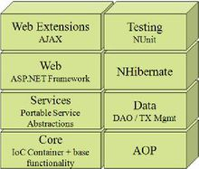
1.低侵入式设计，代码污染极低
2.独立于各种应用服务器，基于Spring框架的应用，可以真正实现Write Once,Run Anywhere的承诺
3.Spring的DI机制降低了业务对象替换的复杂性，提高了组件之间的解耦
4.Spring的AOP支持允许将一些通用任务如安全、事务、日志等进行集中式管理，从而提供了更好的复用
5.Spring的ORM和DAO提供了与第三方持久层框架的良好整合，并简化了底层的数据库访问
6.Spring并不强制应用完全依赖于Spring，开发者可自由选用Spring框架的部分或全部

作用

Spring提供许多功能，在此我将快速地依次展示其各个主要方面。

首先，让我们明确Spring范围。尽管Spring覆盖了许多方面，但我们已经有清楚的概念，它什么应该涉及和什么不应该涉及。
Spring的主要目的是使JavaEE易用和促进好编程习惯。
Spring不重新开发已有的东西。因此，在Spring中你将发现没有日志记录的包，没有连接池，没有分布事务调度。这些均有开源项目提供（例如Commons Logging 用来做所有的日志输出，或Commons DBCP用来作数据连接池），或由你的应用程序服务器提供。因为同样的的原因，我们没有提供O/R mapping层，对此，已有友好的解决办法如Hibernate和JDO。Spring的目标是使已存在的技术更加易用。
例如，尽管我们没有底层事务协调处理，但我们提供了一个抽象层覆盖了JTA或任何其他的事务策略。
Spring没有直接和其他的开源项目竞争，除非我们感到我们能提供新的一些东西。例如，像许多开发人员，我们从来没有为Struts高兴过，并且感到在MVC web framework中还有改进的余地。在某些领域，例如轻量级的IoC容器和AOP框架，Spring有直接的竞争，但是在这些领域还没有已经较为流行的解决方案。（Spring在这些区域是开路先锋。）
Spring也得益于内在的一致性。
所有的开发者都在唱同样的的赞歌，基础想法依然是Expert One-on-One J2EE设计与开发的那些。
并且我们已经能够使用一些主要的概念，例如倒置控制，来处理多个领域。
Spring在应用服务器之间是可移植的。
当然保证可移植性总是一次挑战，但是我们避免任何特定平台或非标准化，并且支持在WebLogic，Tomcat，Resin，JBoss，WebSphere和其他的应用服务器上的用户。

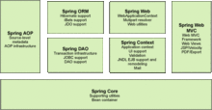
基本框架

Spring 框架是一个分层架构，由 7 个定义良好的模块组成。Spring
Spring
模块构建在核心容器之上，核心容器定义了创建、配置和管理 bean 的方式，如图所示：
组成Spring框架的每个模块（或组件）都可以单独存在，或者与其他一个或多个模块联合实现。每个模块的功能如下：1、核心容器：核心容器提供 Spring 框架的基本功能(Spring Core)。核心容器的主要组件是 BeanFactory，它是工厂模式的实现。BeanFactory 使用控制反转（IOC） 模式将应用程序的配置和依赖性规范与实际的应用程序代码分开。
2、Spring 上下文：Spring 上下文是一个配置文件，向 Spring框架提供上下文信息。Spring 上下文包括企业服务，例如JNDI、EJB、电子邮件、国际化、校验和调度功能。
3、Spring AOP：通过配置管理特性，Spring AOP 模块直接将面向切面的编程功能集成到了 Spring 框架中。所以，可以很容易地使 Spring 框架管理的任何对象支持AOP。Spring AOP 模块为基于 Spring 的应用程序中的对象提供了事务管理服务。通过使用 Spring AOP，不用依赖 EJB 组件，就可以将声明性事务管理集成到应用程序中。
4、Spring DAO：JDBCDAO抽象层提供了有意义的异常层次结构，可用该结构来管理异常处理和不同数据库供应商抛出的错误消息。异常层次结构简化了错误处理，并且极大地降低了需要编写的异常代码数量（例如打开和关闭连接）。Spring DAO 的面向 JDBC 的异常遵从通用的 DAO 异常层次结构。
5、Spring ORM：Spring 框架插入了若干个ORM框架，从而提供了 ORM 的对象关系工具，其中包括JDO、Hibernate和iBatisSQL Map。所有这些都遵从 Spring 的通用事务和 DAO 异常层次结构。
6、Spring Web 模块：Web 上下文模块建立在应用程序上下文模块之上，为基于 Web 的应用程序提供了上下文。所以，Spring框架支持与 Jakarta Struts 的集成。Web 模块还简化了处理多部分请求以及将请求参数绑定到域对象的工作。
7、Spring MVC 框架：MVC框架是一个全功能的构建 Web应用程序的 MVC 实现。通过策略接口，MVC框架变成为高度可配置的，MVC 容纳了大量视图技术，其中包括 JSP、Velocity、Tiles、iText 和 POI。模型由javabean构成，存放于Map；视图是一个接口，负责显示模型；控制器表示逻辑代码，是Controller的实现。Spring框架的功能可以用在任何J2EE服务器中，大多数功能也适用于不受管理的环境。Spring 的核心要点是：支持不绑定到特定 J2EE服务的可重用业务和数据访问对象。毫无疑问，这样的对象可以在不同J2EE 环境（Web 或EJB）、独立应用程序、测试环境之间重用。

下载安装

下载和安装Spring请按如下步骤进行。
（1）登录站点，下载Spring的最新稳定版本。最新版本为spring-framework-4.0.建议下载spring-framework-spring-framework-4.0.0.M2-dist这个压缩包不仅包含Spring的开发包，而且包含Spring编译和运行所依赖的第三方类库。
解压缩下载到的压缩包，解压缩后的文件夹应用如下几个文件夹。
dist：该文件夹下放Spring的jar包，通常只需要Spring.jar文件即可。该文件夹下还有一些类似spring－Xxx.jar的压缩包， 这些压缩包是spring.jar压缩包的子模块压缩包。除非确定整个J2EE应用只需要使用Spring的某一方面时，才考虑使用这种分模块压缩包。通常建议使用Spring.jar
docs：该文件夹下包含spring的相关文档、开发指南及API参考文档。
lib：该文件夹下包含spring编译和运行所依赖的第三方类库，该路径下的类库并不是spring必需的，但如果需要使用第三方类库的支持，这里的类库就是必需要的。
samples：该文件夹下包含Spring的几个简单例子，可作为Spring入门学习的案例。
src：该文件夹下包含Spring的全部源文件，如果开发过程中有地方无法把握，可以参考该源文件，了解底层实现。
spring
test：该文件夹下包含Spring的测试示例。
tiger：该路径下存放关于JDK的相关内容
解压缩后的文件夹下，还包含一些关于Spring的License和项目相关文件
（2）将spring.jar复制到项目的CLASSPATH路径下，对于Web应用，将spring.jar文件复制到WEB-INF/lib路径下，该应用即可以利用Spring框架了。
（3）通常Spring的框架还依赖于其他一些jar文件，因此还须将lib下对应的包复制到WEB-INF/lib路径下，具体要复制哪些jar文件，取决于应用所需要使用的项目。通常需要复制cglib，dom4j，jakarta-commons，log4j等文件夹下的jar文件。
（4）为了编译java文件，可以找到Spring的基础类，将Spring.jar文件的路径添加到环境变量CLASSPATH中。当然，也可以使用ANT工具，但无须添加环境变量。如果使用Eclipse或者NetBeans等IDE时，也不需要设置环境变量。
Spring MVC
传统的web架构的view 表现层使用struts作为表现层。但是如果试用下spring自带的MVC，会发现spring 在一般场合完全可以取代struts。从某些角度来说，spring的mvc设计的更加合理，有兴趣的话不妨尝试下单个的spring的MVC。

应用实例
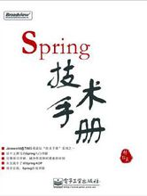

1. 新建一个登陆页面：loginActionSupport.jsp，代码如下

<%@page contentType="text/html;charset=GBK" isELIgnored="false"%>
<html>
<head><title>；实现用户登录实例，struts和Spring整合</title></head>
<body>

<font size=’22’> $<br> </font>
<form name="form1" action="/myLogin/loginActionSupportdo" method="post">
用户名：<input type="text" name="username" value="${user.username}"/><br>
密码：<input type="password" name="password" value="${user.password}"/><br>
<input type="submit" name=”method” value="提交"/>
</form>
</body>
</html>
2.创建一个存储登陆用户信息的类：User.java该类继承于ActionForm，代码如下：
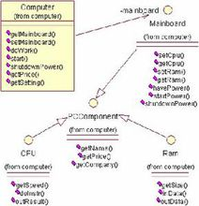
package com.zhaosoft.bean;
import org.apache.struts.action.ActionForm;
public class User extends ActionForm{
private String username=null;
private String password=null;
public String getUsername() {
return username;

}
public void setUsername(String username) {
this.username = username;
}
public String getPassword() {
return password;}
public void setPassword(String password) {
this.password = password;
}
}
3.Com.zhaosoft.action中新建一个LoginActionSupport.java，该类不继承于struts的Action，而是继承于Spring的ActionSupport，代码示例如下：
package com.zhaosoft.action;
import javax.servlet.http.HttpServletRequest;
import javax.servlet.http.HttpServletResponse;
import org.apache.struts.action.ActionForm;
import org.apache.struts.action.ActionForward;
import org.apache.struts.action.ActionMapping;
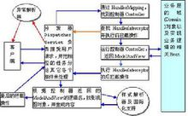
import org.springframework.context.ApplicationContext;
import org.springframework.web.struts.ActionSupport;
import com.zhaosoft.bean.User;

import com.zhaosoft.domain.Login;
public class LoginActionSupport extends ActionSupport {
public ActionForward execute(ActionMapping mapping,ActionFormform,
HttpServletRequest request,HttpServletResponse response)
throws Exception {
// 通过ApplicationContext获取配置文件
ApplicationContext ctx = getWebApplicationContext();
Login login = (Login) ctx.getBean("login");
login.login((User) form);
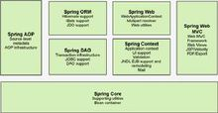
request.setAttribute("msg",login.getMsg());
request.setAttribute("user",(User) form);
return mapping.findForward("login");
}
}

主要产品

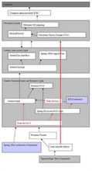
Spring Framework
Spring Web Flow
Spring Web Services
Spring Security (Acegi Security)
Spring Dynamic Modules For OSGi(tm) Service Platforms
Spring Batch
Spring Integration
Spring LDAP

* Spring IDE
Spring Modules
Spring JavaConfig
Spring Rich Client
Spring .NET
Spring BeanDoc
Spring .NET
Spring 并不是Java所特有的，它也应用于.NET平台。而且得到了很好的发展！
Spring DOTNET 是一个关注于.NET企业应用开发的应用程序框架。它能够提供宽广范围的功能，例如依赖注入、面向方面编程(AOP）、数据访问抽象，以及ASP DOTNET集成等。基于java的spring框架的核心概念和价值已被应用到.NET。Spring DOTNET 1.0 包含一个完全功能的依赖注入容器和AOP库。后续的发布将包含对ASP DOTNET、Remoting和数据访问的支持。

步骤

Spring确实使你能通过最简单可行的解决办法来解决你的问题。而这是有有很大价值的。同时他的源代码的设计理念也受到很多程序员的追捧，简洁，易用.可是从哪着手研究Spring却是很多新手头疼的地方，下面的参考资料将带领大家慢慢的深入解析Spring
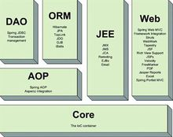
1 Spring中的事务处理
2 IoC容器在Web容器中的启动
3 Spring JDBC
4 Spring MVC
5 Spring AOP获取Proxy
6 Spring声明式事务处理
7 Spring AOP中对拦截器调用的实现
8 Spring驱动Hibernate的实现
9 Spring Acegi框架鉴权的实现
IOC和AOP
控制反转模式（也称作依赖性注入）的基本概念是：不创建对象，但是描述创建它们的方式。在代码中不直接与对象和服务连接，但在配置文件中描述哪一个组件需要哪一项服务。容器 （在 Spring 框架中是 IOC 容器） 负责将这些联系在一起。在典型的 IOC 场景中，容器创建了所有对象，并设置必要的属性将它们连接在一起，决定什么时间调用方法。下表列出了 IOC 的一个实现模式。
类型 1 | 服务需要实现专门的接口，通过接口，由对象提供这些服务，可以从对象查询依赖性（例如，需要的附加服务）【接口注入】。
类型 2 | 通过JavaBean的属性（例如 setter 方法）分配依赖性【setter方法注入】。
类型 3 | 依赖性以构造函数的形式提供，不以 JavaBean 属性的形式公开【构造器注入】。
Spring 框架的 IOC 容器采用类型 2 和类型3 实现。
面向切面的编程，即 AOP，是一种编程技术，它允许程序员对横切关注点或横切典型的职责分界线的行为（例如日志和事务管理）进行模块化。AOP 的核心构造是方面，它将那些影响多个类的行为封装到可重用的模块中。
AOP 和 IOC 是补充性的技术，它们都运用模块化方式解决企业应用程序开发中的复杂问题。在典型的面向对象开发方式中，可能要将日志记录语句放在所有方法和 Java 类中才能实现日志功能。在 AOP 方式中，可以反过来将日志服务模块化，并以声明的方式将它们应用到需要日志的组件上。当然，优势就是 Java 类不需要知道日志服务的存在，也不需要考虑相关的代码。所以，用 Spring AOP 编写的应用程序代码是松散耦合的。
AOP 的功能完全集成到了 Spring事务管理、日志和其他各种特性的上下文中。
AOP 编程方面, Spring 提供了很多特性,例如 PointCut, Advice, Advisor, 粗略来说就是事务管理、日志和其他各种特性 的切入地点。

容器

Spring 设计的核心是 org.springframework.beans 包，它的设计目标是与 JavaBean 组件一起使用。这个包通常不是由用户直接使用，而是由服务器将其用作其他多数功能的底层中介。下一个最高级抽象是BeanFactory接口，它是工厂设计模式的实现，允许通过名称创建和检索对象。BeanFactory 也可以管理对象之间的关系。
BeanFactory 支持两个对象模型。
1、单态模型提供了具有特定名称的对象的共享实例，可以在查询时对其进行检索。Singleton是默认的也是最常用的对象模型。对于无状态服务对象很理想。
2、原型模型确保每次检索都会创建单独的对象。在每个用户都需要自己的对象时，原型模型最适合。
bean 工厂的概念是 Spring 作为 IOC 容器的基础。IOC 将处理事情的责任从应用程序代码转移到框架。

Boot
 | Spring Boot是用来简化Spring应用初始搭建以及开发过程的全新框架，被认为是Spring MVC的“接班人”，和微服务紧密联系在一起。
 | Github源码地址：里边也包括很多Demo
 |  | https://github.com/spring-projects/spring-boot.git
SpringBoot的三种启动方式
 | 一：IDE 运行Application这个类的main方法
 | 二：在springboot的应用的根目录下运行mvn spring-boot:run
 | 三：使用mvn install 生成jar后运行
 | 先到项目根目录
 | mvn install
 | cd target
 | java -jar xxxx.jar
 | 或java -jar xxxx.jar --spring.profiles.active=prod

属性配置：
 | 方式一（默认）：使用系统自带的application.properties配置文件：
 | 自行添加键值对配置。例如：
 | server.port=8081
 | server.context-path=/girl

 | 方式二（推荐）：使用yarm格式的application.yml配置文件，注键之后必须有一个空格。
 | server:
 | port: 8082
 | context-path: /girl

创建SpringBoot工程：
 | 1、打开Spring Tool Suite工具，然后File > New > Spring Starter Project。
 | 2、填写跟项目相关的各种信息，然后Next：
 | Group：一般填写公司域名
 | Artifact：项目名称
 | 注：Name要和Artifact名、工程目录名保持一致。

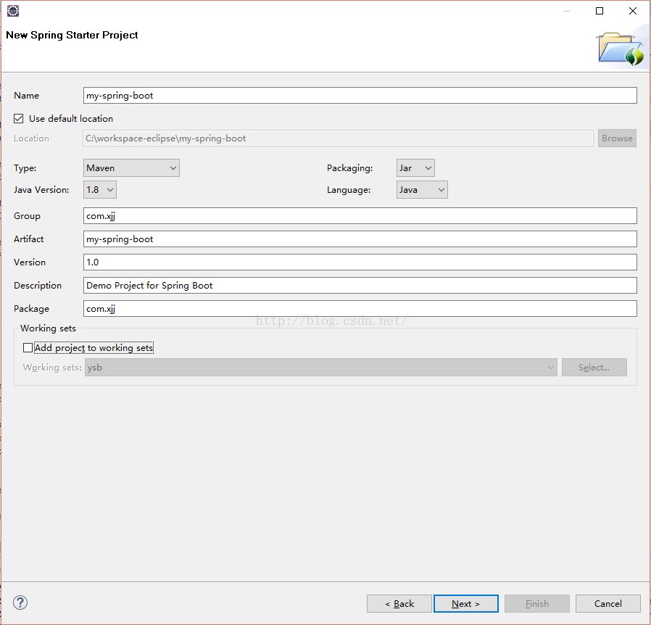

 | 3、选择需要的Dependency，然后Next：
 | 如想简单，可只选Web。
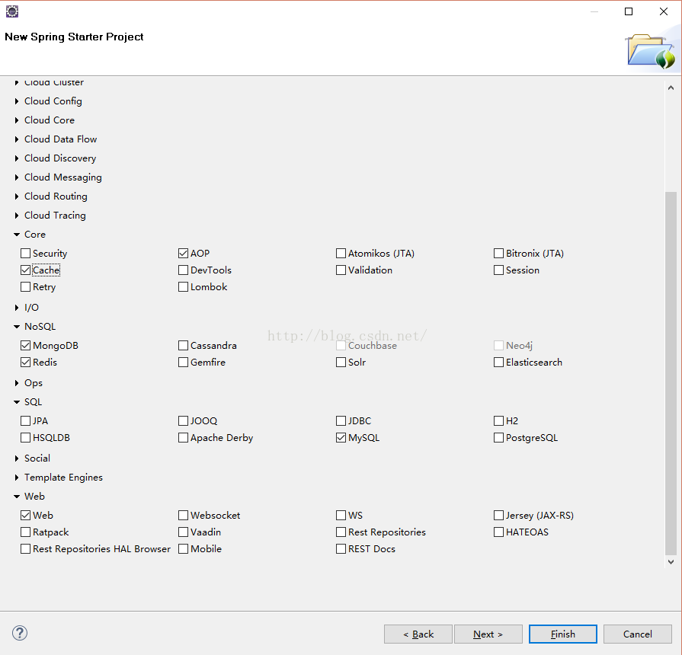

 | 4、Next，然后Finsh，新项目就创建好了（这时会自动创建依赖，如果没有，需要手工执行mvn install菜单命令），各个目录如下：
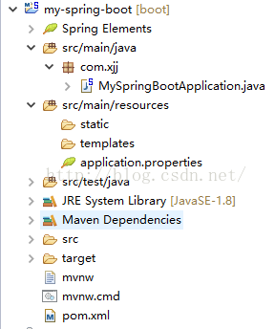

 | 5、右键MySpringBootApplication中的main方法，Run As -> Spring Boot App，项目就可以启动了。
 | package com.xjj;

 | import org.springframework.boot.SpringApplication;
 | import org.springframework.boot.autoconfigure.SpringBootApplication;

 | @SpringBootApplication
 | public class MySpringBootApplication {

 | public static void main(String[] args) {
 | SpringApplication.run(MySpringBootApplication.class, args);
 | }
 | }

 | 由于选择了web dependency默认启动一个Tomcat，8080端口监听

 | 6、把application.properties改名为application.yml（个人喜欢），修改Tomcat的启动端口：
 | server:
 | port: 8081

Spring-Data-Jpa：
 | JPA(Java Persistence API)定义了一系列对象持久化的标准，目前实现这一规范的产品有Hibernate、TopLink等。

不弹出用户密码登录的安全配置类（SecurityConfig继承于WebSecurityConfigurerAdapter）： |  |  |  |  | security.basic.enabled 配置过时或不可用
 | #security配置相关：在新的SpringBoot版本时，这些配置已经过时了，取代方式见右边 |  |  |  | 本人spring boot 版本是：2.1.0.BUILD-SNAPSHOT security 版本是：5.05
 | security.basic.enabled=false |  |  |  | 在 配置文件中 security.basic.enabled 等一系列都提示过时，查看官方文档
 | security.headers.cache=true |  |  |  | 默认情况下：
 | security.headers.content-type=true |  |  |  | 用户名：user
 | security.headers.frame=true |  |  |  | 密码：启动应用在控制台会输出，如下图：
 | security.headers.xss=true
 | security.filter-order=1

 | package com.breezee.demo.config;

 | import org.springframework.beans.factory.annotation.Autowired;
 | import org.springframework.boot.autoconfigure.condition.ConditionalOnProperty;
 | import org.springframework.boot.autoconfigure.security.SecurityProperties;
 | import org.springframework.context.annotation.Configuration;
 | import org.springframework.security.config.annotation.authentication.builders.AuthenticationManagerBuilder;
 | import org.springframework.security.config.annotation.web.builders.HttpSecurity;
 | import org.springframework.security.config.annotation.web.builders.WebSecurity;
 | import org.springframework.security.config.annotation.web.configuration.EnableWebSecurity;
 | import org.springframework.security.config.annotation.web.configuration.WebSecurityConfigurerAdapter;
 | import org.springframework.security.web.header.writers.StaticHeadersWriter;
 | import org.springframework.security.web.header.writers.frameoptions.XFrameOptionsHeaderWriter;
 |  |  |  |  | 也可以通过如下属性配置：
 | /* |  |  |  | spring.security.user.name
 | * This class adds the required Headers to the HTTP response being sent to the client |  |  |  | spring.security.user.password
 | * 安全配置适配器：如果不加上该类，访问API时，会出现登录界面（要输入用户名和密码）；另外还需要加下以下配置。 |  |  |  | 如果想要关闭验证功能：
 | * #security配置相关：在新的SpringBoot 2.1.5.RELEASE版本时，这些配置已经过时了 |  |  |  | 简单粗暴方法：
 | security.basic.enabled=false |  |  |  | 把 Security包从pom.xml中移出去
 | security.headers.cache=true |  |  |  | 科学一点的：
 | security.headers.content-type=true |  |  |  | 在Application启动类上（或者任意@Configure配置类上）增加如下注解：
 | security.headers.frame=true |  |  |  | @EnableAutoConfiguration(exclude = {
 | security.headers.xss=true |  |  |  | org.springframework.boot.autoconfigure.security.servlet.SecurityAutoConfiguration.class
 | security.filter-order=1 |  |  |  | })
 | #取代方式：自行设置登录用户名和密码
 | spring.security.user.name = user
 | spring.security.user.password = user
 | */
 | @Configuration
 | @EnableWebSecurity
 | @ConditionalOnProperty(prefix = "security.basic", name = "enabled", havingValue = "false")
 | public class SecurityConfig extends WebSecurityConfigurerAdapter{

 |  | @Override
 |  | public void configure(WebSecurity web) throws Exception {
 |  |  | //Do Nothing
 |  | }

 |  | /*
 |  | * Adds the following headers to the http response. Reads the value from properties file.
 |  | * security.basic.enabled
 |  | * security.headers.cache
 |  | * security.headers.content-type
 |  | * security.headers.frame
 |  | * security.headers.xss
 |  | * security.filter-order
 |  | */
 |  | @Override
 |  | protected void configure(HttpSecurity http) throws Exception {

 |  |  | //http.requiresChannel().anyRequest().requiresSecure();//

 |  |  | http.csrf().disable();//关闭CSRF。如果不关闭，在客户端使用POST方法时，会报403 Forbidden错误。
 |  |  | //SpringBootWebSecurityConfiguration.configureHeaders(http.headers(),this.security.getHeaders());

 |  |  | http.headers().addHeaderWriter(new StaticHeadersWriter("X-Content-Security-Policy","script-src 'self'")); | //$NON-NLS-1$ //$NON-NLS-2$
 |  |  | http.headers().addHeaderWriter(new XFrameOptionsHeaderWriter(XFrameOptionsHeaderWriter.XFrameOptionsMode.SAMEORIGIN));

 |  | }

 |  | @Override
 |  | protected void configure(AuthenticationManagerBuilder auth)
 |  |  |  | throws Exception {
 |  |  | //do Nothing
 |  | }

 | }

跨域的MVC配置类（WebMVCConfig继承于WebMvcConfigurer）：

 | package com.breezee.demo.config;

 | import org.springframework.context.annotation.Configuration;
 | import org.springframework.web.servlet.config.annotation.CorsRegistry;
 | import org.springframework.web.servlet.config.annotation.EnableWebMvc;
 | import org.springframework.web.servlet.config.annotation.ResourceHandlerRegistry;
 | import org.springframework.web.servlet.config.annotation.WebMvcConfigurer;
 | /*解决跨域访问问题。本配置文件是解决所有跨域的问题。
 | * Access to fetch at 'http://localhost:8090/rest/userlist' from origin 'http://localhost:5000' has been blocked by CORS policy:
 | * No 'Access-Control-Allow-Origin' header is present on the requested resource. If an opaque response serves your needs,
 | * set the request's mode to 'no-cors' to fetch the resource with CORS disabled.*/
 | @Configuration
 | @EnableWebMvc
 | public class WebMVCConfig implements WebMvcConfigurer {

 | @Override
 | public void addResourceHandlers(ResourceHandlerRegistry registry){
 | registry.addResourceHandler("/static/**")
 | .addResourceLocations("classpath:/static/");
 | }

 | @Override
 | public void addCorsMappings(CorsRegistry registry) {
 | registry.addMapping("/**")//设置允许跨域的路径
 | .allowedOrigins("*")//设置允许跨域请求的域名，一般需要手工，很少使用全部*
 | .allowCredentials(true)//是否允许证书 不再默认开启
 | .allowedMethods("GET", "POST", "PUT", "DELETE")//设置允许的方法
 | //.allowedHeaders("header1", "header2", "header3")
 | .maxAge(3600);//跨域允许时间
 | }
 | }

集成Swagger2的API（Swagger2Config继承于WebMvcConfigurer）：
 | package com.breezee.demo.config;

 | import org.springframework.beans.factory.annotation.Value;
 | import org.springframework.context.annotation.Bean;
 | import org.springframework.context.annotation.Configuration;
 | import org.springframework.web.servlet.config.annotation.EnableWebMvc;
 | import org.springframework.web.servlet.config.annotation.ResourceHandlerRegistry;
 | import org.springframework.web.servlet.config.annotation.WebMvcConfigurer;

 | import springfox.documentation.builders.ApiInfoBuilder;
 | import springfox.documentation.builders.PathSelectors;
 | import springfox.documentation.builders.RequestHandlerSelectors;
 | import springfox.documentation.service.ApiInfo;
 | import springfox.documentation.service.Contact;
 | import springfox.documentation.spi.DocumentationType;
 | import springfox.documentation.spring.web.plugins.Docket;
 | import springfox.documentation.swagger2.annotations.EnableSwagger2;

 | //注解开启 swagger2 功能
 | @EnableSwagger2
 | //注解标示,这是一个配置类,@Configuation注解包含了@Component注解。可以不用在使用@Component注解标记这是个bean了
 | @Configuration
 | @EnableWebMvc
 | public class Swagger2Config implements WebMvcConfigurer {

 | /**本类参考文档地址：https://blog.csdn.net/xiaochaogge/article/details/80805293
 | * 将Swagger2 的swagger-ui.html加入资源路径下,否则Swagger2静态页面不能访问。要想使资源能够访问，可以有两种方法
 | * 一：需要配置类继承WebMvcConfigurationSupport 类，实现addResourceHandlers方法。
 | * 但是实现了WebMvcConfigurationSupport以后，Spring Boot的 WebMvc自动配置就会失效，具体表现比如访问不到
 | * 静态资源（js，css等）了，这是因为WebMvc的自动配置都在WebMvcAutoConfiguration类中，但是类中有这个注解
 | * @ConditionalOnMissingBean({WebMvcConfigurationSupport.class})，意思是一旦在容器中检测到
 | * WebMvcConfigurationSupport这个类，WebMvcAutoConfiguration类中的配置都不生效。
 | * 所以一旦我们自己写的配置类继承了WebMvcConfigurationSupport，相当于容器中已经有了WebMvcConfigurationSupport，
 | * 所有默认配置都不会生效，都得自己在配置文件中配置。
 | * 二：继承WebMvcConfigurer接口，这里采用此方法 网上有人说使用该方法会导致date编译等问题，可能在配置文件中得到解决，
 | * 本人没有碰到，不多做解释
 | * @param registry
 | */
 | //@Override
 | public void addResourceHandlers(ResourceHandlerRegistry registry) {
 | registry.addResourceHandler("swagger-ui.html")
 | .addResourceLocations("classpath:/META-INF/resources/");

 | registry.addResourceHandler("/webjars/**")
 | .addResourceLocations("classpath:/META-INF/resources/webjars/");
 | }

 | /**
 | * 通过 createRestApi函数来构建一个DocketBean
 | * 函数名,可以随意命名,喜欢什么命名就什么命名
 | * 接口文档默认访问路径http://localhost:8080/swagger-ui.html，
 | * 配置文件中有配置此处为http://localhost:8080/springboot2/swagger-ui.html
 | * 注解说明参考博客：https://blog.csdn.net/qq_28009065/article/details/79104103，
 | */

 | @Bean
 | public Docket commonDocket() {
 | return new Docket(DocumentationType.SWAGGER_2)
 | .groupName("通用API接口文档")
 | .apiInfo(apiInfo("测试环境通用接口"))
 | .pathMapping("/")
 | .select()
 | .apis(RequestHandlerSelectors.basePackage("com.breezee.demo.controller"))//指向自己的controller即可
 | //.apis(RequestHandlerSelectors.any())
 | .paths(PathSelectors.any())
 | .build();
 | }

 | //设置文档信息
 | private ApiInfo apiInfo(String desc) {
 | return new ApiInfoBuilder()
 | .title(desc)//页面标题
 | .contact(new Contact("test", "https://my.csdn.net/test", "test@163.com"))//设置作者联系方式,可有可无
 | .version("1.0")//版本号
 | .description("API 描述")//描述
 | .build();

 | }
 | }

模板
thymeleaf模板

 | 自从来公司后都没用过jsp当界面渲染了,因为前后端分离不是很好,反而模板引擎用的比较多,thymeleaf最大的优势后缀为html,就是只需要浏览器就可以展现页面了,还有就是thymeleaf可以很好的和spring集成.下面开始学习.

 | 1.引入依赖

 | maven中直接引入

 | <dependency>
 | <groupId>org.springframework.boot</groupId>
 | <artifactId>spring-boot-starter-thymeleaf</artifactId>
 | </dependency>

 | 可以查看依赖关系,发现spring-boot-starter-thymeleaf下面已经包括了spring-boot-starter-web,所以可以把spring-boot-starter-web的依赖去掉.

 | 2.配置视图解析器

 | spring-boot很多配置都有默认配置,比如默认页面映射路径为
 | classpath:/templates/*.html
 | 同样静态文件路径为
 | classpath:/static/

 | 在application.properties中可以配置thymeleaf模板解析器属性.就像使用springMVC的JSP解析器配置一样

 | #thymeleaf start
 | spring.thymeleaf.mode=HTML5
 | spring.thymeleaf.encoding=UTF-8
 | spring.thymeleaf.content-type=text/html
 | #开发时关闭缓存,不然没法看到实时页面
 | spring.thymeleaf.cache=false
 | #thymeleaf end

 | 具体可以配置的参数可以查看
 | org.springframework.boot.autoconfigure.thymeleaf.ThymeleafProperties这个类,上面的配置实际上就是注入到该类中的属性值.

 | 3.编写DEMO

 | 1.控制器

 | @Controller
 | public class HelloController {

 | private Logger logger = LoggerFactory.getLogger(HelloController.class);
 | /**
 | * 测试hello
 | * @return
 | */
 | @RequestMapping(value = "/hello",method = RequestMethod.GET)
 | public String hello(Model model) {
 | model.addAttribute("name", "Dear");
 | return "hello";
 | }

 | }

 | 2.view(注释为IDEA生成的索引,便于IDEA补全)

 | <!DOCTYPE HTML>
 | <html xmlns:th="http://www.thymeleaf.org">
 | <head>
 | <title>hello</title>
 | <meta http-equiv="Content-Type" content="text/html; charset=UTF-8" />
 | </head>
 | <body>
 | <!--/*@thymesVar id="name" type="java.lang.String"*/-->
 | <p th:text="'Hello！, ' + ${name} + '!'" >3333</p>
 | </body>
 | </html>

 | 3.效果

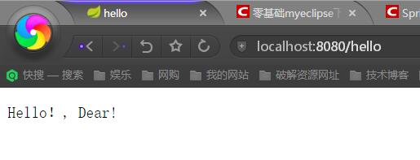

 | 4.基础语法

 | 回味上面的DEMO,可以看出来首先要在改写html标签

 | <html xmlns:th="http://www.thymeleaf.org">

 | 1
 | 2

 | 这样的话才可以在其他标签里面使用th:*这样的语法.这是下面语法的前提.

 | 1.获取变量值

 | <p th:text="'Hello！, ' + ${name} + '!'" >3333</p>

 | 可以看出获取变量值用$符号,对于javaBean的话使用变量名.属性名方式获取,这点和EL表达式一样.

 | 另外$表达式只能写在th标签内部,不然不会生效,上面例子就是使用th:text标签的值替换p标签里面的值,至于p里面的原有的值只是为了给前端开发时做展示用的.这样的话很好的做到了前后端分离.

 | 2.引入URL

 | Thymeleaf对于URL的处理是通过语法@{…}来处理的

 | <a th:href="@{http://blog.csdn.net/u012706811}">绝对路径</a>
 | <a th:href="@{/}">相对路径</a>
 | <a th:href="@{css/bootstrap.min.css}">Content路径,默认访问static下的css文件夹</a>

 | 类似的标签有:th:href和th:src

 | 3.字符串替换

 | 很多时候可能我们只需要对一大段文字中的某一处地方进行替换，可以通过字符串拼接操作完成：

 | <span th:text="'Welcome to our application, ' + ${user.name} + '!'">

 | 一种更简洁的方式是：

 | <span th:text="|Welcome to our application, ${user.name}!|">

 | 当然这种形式限制比较多，|…|中只能包含变量表达式${…}，不能包含其他常量、条件表达式等。

 | 4.运算符

 | 在表达式中可以使用各类算术运算符，例如+, -, *, /, %

 | th:with="isEven=(${prodStat.count} % 2 == 0)"

 | 逻辑运算符>, <, <=,>=，==,!=都可以使用，唯一需要注意的是使用<,>时需要用它的HTML转义符：

 | th:if="${prodStat.count} &gt; 1"
 | th:text="'Execution mode is ' + ( (${execMode} == 'dev')? 'Development' : 'Production')"

 | 5.条件

 | if/unless

 | Thymeleaf中使用th:if和th:unless属性进行条件判断，下面的例子中，标签只有在th:if中条件成立时才显示：

 | <a th:href="@{/login}" th:unless=${session.user != null}>Login</a>

 | th:unless于th:if恰好相反，只有表达式中的条件不成立，才会显示其内容。

 | Switch

 | Thymeleaf同样支持多路选择Switch结构：

 | <div th:switch="${user.role}">
 | <p th:case="'admin'">User is an administrator</p>
 | <p th:case="#{roles.manager}">User is a manager</p>
 | </div>

 | 默认属性default可以用*表示：

 | <div th:switch="${user.role}">
 | <p th:case="'admin'">User is an administrator</p>
 | <p th:case="#{roles.manager}">User is a manager</p>
 | <p th:case="*">User is some other thing</p>
 | </div>

 | 6.循环

 | 渲染列表数据是一种非常常见的场景，例如现在有n条记录需要渲染成一个表格

 | ，该数据集合必须是可以遍历的，使用th:each标签：

 | <body>
 | <h1>Product list</h1>

 | <table>
 | <tr>
 | <th>NAME</th>
 | <th>PRICE</th>
 | <th>IN STOCK</th>
 | </tr>
 | <tr th:each="prod : ${prods}">
 | <td th:text="${prod.name}">Onions</td>
 | <td th:text="${prod.price}">2.41</td>
 | <td th:text="${prod.inStock}? #{true} : #{false}">yes</td>
 | </tr>
 | </table>

 | <p>
 | <a href="../home.html" th:href="@{/}">Return to home</a>
 | </p>
 | </body>

 | 可以看到，需要在被循环渲染的元素（这里是）中加入th:each标签，其中th:each=”prod : ${prods}”意味着对集合变量prods进行遍历，循环变量是prod在循环体中可以通过表达式访问。

 | 7.Utilities

 | 为了模板更加易用，Thymeleaf还提供了一系列Utility对象（内置于Context中），可以通过#直接访问：

 | #dates
 | #calendars
 | #numbers
 | #strings
 | arrays
 | lists
 | sets
 | maps
 | …
 | 下面用一段代码来举例一些常用的方法：

 | date

 | /*
 | * Format date with the specified pattern
 | * Also works with arrays, lists or sets
 | */
 | ${#dates.format(date, 'dd/MMM/yyyy HH:mm')}
 | ${#dates.arrayFormat(datesArray, 'dd/MMM/yyyy HH:mm')}
 | ${#dates.listFormat(datesList, 'dd/MMM/yyyy HH:mm')}
 | ${#dates.setFormat(datesSet, 'dd/MMM/yyyy HH:mm')}

 | /*
 | * Create a date (java.util.Date) object for the current date and time
 | */
 | ${#dates.createNow()}

 | /*
 | * Create a date (java.util.Date) object for the current date (time set to 00:00)
 | */
 | ${#dates.createToday()}

 | string

 | /*
 | * Check whether a String is empty (or null). Performs a trim() operation before check
 | * Also works with arrays, lists or sets
 | */
 | ${#strings.isEmpty(name)}
 | ${#strings.arrayIsEmpty(nameArr)}
 | ${#strings.listIsEmpty(nameList)}
 | ${#strings.setIsEmpty(nameSet)}

 | /*
 | * Check whether a String starts or ends with a fragment
 | * Also works with arrays, lists or sets
 | */
 | ${#strings.startsWith(name,'Don')} // also array*, list* and set*
 | ${#strings.endsWith(name,endingFragment)} // also array*, list* and set*

 | /*
 | * Compute length
 | * Also works with arrays, lists or sets
 | */
 | ${#strings.length(str)}

 | /*
 | * Null-safe comparison and concatenation
 | */
 | ${#strings.equals(str)}
 | ${#strings.equalsIgnoreCase(str)}
 | ${#strings.concat(str)}
 | ${#strings.concatReplaceNulls(str)}

 | /*
 | * Random
 | */
 | ${#strings.randomAlphanumeric(count)}

 | 快速的学习还是直接写例子最快,后期写Demo遇到问题再加上去

 | 参考链接: http://www.tianmaying.com/tutorial/using-thymeleaf

 | 整合项目地址:

 | https://github.com/nl101531/JavaWEB

 | 补充

 | 在spring-boot1.4之后,支持thymeleaf3,可以更改版本号来进行修改支持.
 | 3相比2极大的提高了效率,并且不需要标签闭合,类似的link,img等都有了很好的支持,按照如下配置即可

 | <properties>
 | <project.build.sourceEncoding>UTF-8</project.build.sourceEncoding>
 | <!-- set thymeleaf version -->
 | <thymeleaf.version>3.0.0.RELEASE</thymeleaf.version>
 | <thymeleaf-layout-dialect.version>2.0.0</thymeleaf-layout-dialect.version>
 | <!--set java version-->
 | <java.version>1.8</java.version>
 | </properties>

Bean
POJO
 | POJO（Plain Ordinary Java Object）简单的Java对象，实际就是普通JavaBeans，是为了避免和EJB混淆所创造的简称。
 | 使用POJO名称是为了避免和EJB混淆起来, 而且简称比较直接. 其中有一些属性及其getter setter方法的类,没有业务逻辑，有时可以作为VO(value -object)或dto(Data Transform Object)来使用.
 | 当然,如果你有一个简单的运算属性也是可以的,但不允许有业务方法,也不能携带有connection之类的方法。
 | 自身特点
 | POJO是Plain OrdinaryJava Object的缩写，但是它通指没有使用Entity Beans的普通java对象，可以把POJO作为支持业务逻辑的协助类。
 | POJO实质上可以理解为简单的实体类，顾名思义POJO类的作用是方便程序员使用数据库中的数据表，对于广大的程序员，可以很方便的将POJO类当做对象来进行使用，
 | 当然也是可以方便的调用其get,set方法。POJO类也给我们在struts框架中的配置带来了很大的方便。
 | 实例
 | POJO有一些private的参数作为对象的属性。然后针对每个参数定义了get和set方法作为访问的接口。例如：
 | public class User {
 | private long id;
 | private String name;
 | public void setId(long id) {
 | this. id = id;
 | }
 | public void setName(String name) {
 | this. name=name;
 | }
 | public long getId() {
 | return id;
 | }
 | public String getName() {
 | return name;
 | }
 | }
 | POJO对象有时也被称为Data对象，大量应用于表现现实中的对象。如果项目中使用了Hibernate框架，有一个关联的xml文件，使对象与数据库中的表对应，对象的属性与表中的字段相对应。
 | POJO与javabean的区别
 | POJO 和JavaBean是我们常见的两个关键字，一般容易混淆，POJO全称是Plain Ordinary Java Object / Pure Old Java Object，中文可以翻译成：普通Java类，具有一部分getter/setter方法的那种类就可以称作POJO，
 | 但是JavaBean则比 POJO复杂很多， Java Bean 是可复用的组件，对 Java Bean 并没有严格的规范，理论上讲，任何一个 Java 类都可以是一个 Bean 。但通常情况下，由于 Java Bean 是被容器所创建（如 Tomcat) 的，
 | 所以 Java Bean 应具有一个无参的构造器，另外，通常 Java Bean 还要实现 Serializable 接口用于实现 Bean 的持久性。 Java Bean 是不能被跨进程访问的。JavaBean是一种组件技术，就好像你做了一个扳子，
 | 而这个扳子会在很多地方被拿去用，这个扳子也提供多种功能(你可以拿这个扳子扳、锤、撬等等)，而这个扳子就是一个组件。一般在web应用程序中建立一个数据库的映射对象时，我们只能称它为POJO。
 | POJO(Plain Old Java Object)这个名字用来强调它是一个普通java对象，而不是一个特殊的对象，其主要用来指代那些没有遵从特定的Java对象模型、约定或框架（如EJB）的Java对象。理想地讲，一个POJO是一个不受任何限制的Java对象（除了Java语言规范） 。
 | 错误的认识
 | POJO是这样的一种“纯粹的”JavaBean，在它里面除了JavaBean规范的方法和属性没有别的东西，即private属性以及对这个属性方法的public的get和set方法。我们会发现这样的JavaBean很“单纯”，
 | 它只能装载数据，作为数据存储的载体，而不具有业务逻辑处理的能力。
 | 真正的意思
 | POJO = "Plain Old Java Object"，是MartinFowler等发明的一个术语，用来表示普通的Java对象，不是JavaBean, EntityBean 或者 SessionBean。POJO不担当任何特殊的角色，也不实现任何特殊的Java框架的接口如，EJB，JDBC等等。
 | 即POJO是一个简单的普通的Java对象，它不包含业务逻辑或持久逻辑等，但不是JavaBean、EntityBean等，不具有任何特殊角色和不继承或不实现任何其它Java框架的类或接口。
 | 下面是摘自Martin Fowler个人网站的一句话：
 | "We wondered why people were so against using regular objects in their systems and concluded that it was because simple objects lacked a fancy name. So we gave them one, and it's caught on very nicely."－－Martin Fowler
 | 我们疑惑为什么人们不喜欢在他们的系统中使用普通的对象，我们得到的结论是——普通的对象缺少一个响亮的名字，因此我们给它们起了一个，并且取得了很好的效果。——Martin Fowler

IoC 容器
 | Spring 容器是 Spring 框架的核心。容器将创建对象，把它们连接在一起，配置它们，并管理他们的整个生命周期从创建到销毁。Spring 容器使用依赖注入（DI）来管理组成一个应用程序的组件。这些对象被称为 Spring Beans
 | 通过阅读配置元数据提供的指令，容器知道对哪些对象进行实例化，配置和组装。配置元数据可以通过 XML，Java 注释或 Java 代码来表示。
 | Spring IoC 容器利用 Java 的 POJO 类和配置元数据来生成完全配置和可执行的系统或应用程序。
 | IOC 容器具有依赖注入功能的容器，它可以创建对象，IOC 容器负责实例化、定位、配置应用程序中的对象及建立这些对象间的依赖。通常new一个实例，控制权由程序员控制，
 | 而"控制反转"是指new实例工作不由程序员来做而是交给Spring容器来做。在Spring中BeanFactory是IOC容器的实际代表者。

 | Spring 提供了以下两种不同类型的容器。
 | Spring BeanFactory 容器
 | 它是最简单的容器，给 DI 提供了基本的支持，它用 org.springframework.beans.factory.BeanFactory 接口来定义。BeanFactory 或者相关的接口，如 BeanFactoryAware，InitializingBean，DisposableBean，
 | 在 Spring 中仍然存在具有大量的与 Spring 整合的第三方框架的反向兼容性的目的。可以用于轻量级的应用程序，如移动设备或基于 applet 的应用程序，其中它的数据量和速度是显著。
 | Spring ApplicationContext 容器
 | 该容器添加了更多的企业特定的功能，例如从一个属性文件中解析文本信息的能力，发布应用程序事件给感兴趣的事件监听器的能力。该容器是由 org.springframework.context.ApplicationContext 接口定义。

 | Spring 的 BeanFactory 容器
 | 这是一个最简单的容器，它主要的功能是为依赖注入 （DI） 提供支持，这个容器接口在 org.springframework.beans.factory.BeanFactor 中被定义。
 | 在 Spring 中，有大量对 BeanFactory 接口的实现。其中，最常被使用的是 XmlBeanFactory 类。这个容器从一个 XML 文件中读取配置元数据，由这些元数据来生成一个被配置化的系统或者应用。
 | 在资源宝贵的移动设备或者基于 applet 的应用当中， BeanFactory 会被优先选择。否则，一般使用的是 ApplicationContext，除非你有更好的理由选择 BeanFactory。
 | XmlBeanFactory factory = new XmlBeanFactory (new ClassPathResource("Beans.xml"));

 | Spring ApplicationContext 容器
 | Application Context 是 BeanFactory 的子接口，也被成为 Spring 上下文。
 | Application Context 是 spring 中较高级的容器。和 BeanFactory 类似，它可以加载配置文件中定义的 bean，将所有的 bean 集中在一起，当有请求的时候分配 bean。 另外，它增加了企业所需要的功能，
 | 比如，从属性文件中解析文本信息和将事件传递给所指定的监听器。这个容器在 org.springframework.context.ApplicationContext interface 接口中定义。
 | ApplicationContext 包含 BeanFactory 所有的功能，一般情况下，相对于 BeanFactory，ApplicationContext 会更加优秀。当然，BeanFactory 仍可以在轻量级应用中使用，比如移动设备或者基于 applet 的应用程序。
 | 最常被使用的 ApplicationContext 接口实现：
 | FileSystemXmlApplicationContext：该容器从 XML 文件中加载已被定义的 bean。在这里，你需要提供给构造器 XML 文件的完整路径。
 | ClassPathXmlApplicationContext：该容器从 XML 文件中加载已被定义的 bean。在这里，你不需要提供 XML 文件的完整路径，只需正确配置 CLASSPATH 环境变量即可，因为，容器会从 CLASSPATH 中搜索 bean 配置文件。
 | WebXmlApplicationContext：该容器会在一个 web 应用程序的范围内加载在 XML 文件中已被定义的 bean。

 | ApplicationContext context = new FileSystemXmlApplicationContext("C:/Users/ZARA/workspace/HelloSpring/src/Beans.xml");
 | ApplicationContext context = new ClassPathXmlApplicationContext("Beans.xml");
Bean 定义

 | 被称作 bean 的对象是构成应用程序的支柱也是由 Spring IoC 容器管理的。bean 是一个被实例化，组装，并通过 Spring IoC 容器所管理的对象。
 | 这些 bean 是由用容器提供的配置元数据创建的，例如在 XML 的表单中的 定义。

 | bean 定义包含称为配置元数据的信息，下述容器也需要知道配置元数据：
 | 如何创建一个 bean
 | bean 的生命周期的详细信息
 | bean 的依赖关系
 | 上述所有的配置元数据转换成一组构成每个 bean 定义的下列属性。
 | 属性 |  |  | 描述
 | class |  |  | 这个属性是强制性的，并且指定用来创建 bean 的 bean 类。
 | name |  |  | 这个属性指定唯一的 bean 标识符。在基于 XML 的配置元数据中，你可以使用 ID 和/或 name 属性来指定 bean 标识符。
 | scope |  |  | 这个属性指定由特定的 bean 定义创建的对象的作用域，它将会在 bean 作用域的章节中进行讨论。
 | constructor-arg |  |  | 它是用来注入依赖关系的，并会在接下来的章节中进行讨论。
 | properties |  |  | 它是用来注入依赖关系的，并会在接下来的章节中进行讨论。
 | autowiring mode |  |  | 它是用来注入依赖关系的，并会在接下来的章节中进行讨论。
 | lazy-initialization mode |  |  | 延迟初始化的 bean 告诉 IoC 容器在它第一次被请求时，而不是在启动时去创建一个 bean 实例。
 | initialization 方法 |  |  | 在 bean 的所有必需的属性被容器设置之后，调用回调方法。它将会在 bean 的生命周期章节中进行讨论。
 | destruction 方法 |  |  | 当包含该 bean 的容器被销毁时，使用回调方法。它将会在 bean 的生命周期章节中进行讨论。

 | Bean 与 Spring 容器的关系
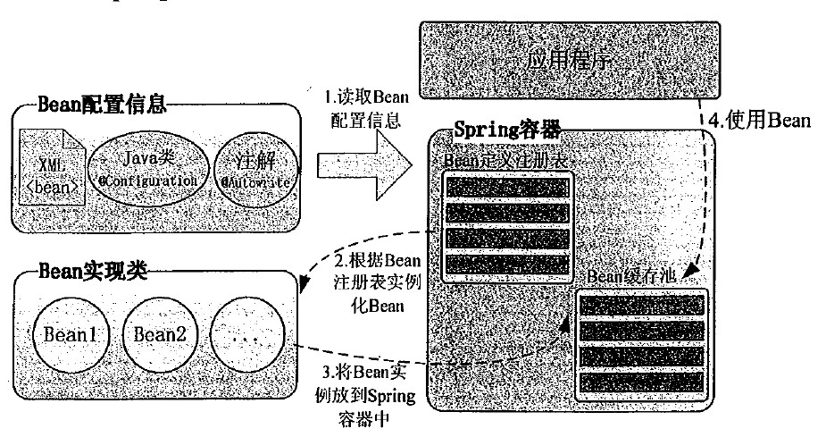

 | Spring 配置元数据
 | Spring IoC 容器完全由实际编写的配置元数据的格式解耦。有下面三个重要的方法把配置元数据提供给 Spring 容器：
 | 基于 XML 的配置文件
 | 基于注解的配置
 | 基于 Java 的配置

 | 作用域
 | Bean 的作用域
 | 当在 Spring 中定义一个 bean 时，你必须声明该 bean 的作用域的选项。
 | Spring 框架支持以下五个作用域，分别为singleton、prototype、request、session和global session
 | 作用域 |  | 描述
 | singleton |  | 在spring IoC容器仅存在一个Bean实例，Bean以单例方式存在，默认值
 | prototype |  | 每次从容器中调用Bean时，都返回一个新的实例，即每次调用getBean()时，相当于执行newXxxBean()
 | request |  | 每次HTTP请求都会创建一个新的Bean，该作用域仅适用于WebApplicationContext环境
 | session |  | 同一个HTTP Session共享一个Bean，不同Session使用不同的Bean，仅适用于WebApplicationContext环境
 | global-session |  | 一般用于Portlet应用环境，该运用域仅适用于WebApplicationContext环境

 | singleton 是默认的作用域，也就是说，当定义 Bean 时，如果没有指定作用域配置项，则 Bean 的作用域被默认为 singleton。
 | <bean id="..." class="..." scope="singleton">
 | <!-- collaborators and configuration for this bean go here -->
 | </bean>

 | prototype 作用域
 | 当一个bean的作用域为Prototype，表示一个bean定义对应多个对象实例。Prototype作用域的bean会导致在每次对该bean请求（将其注入到另一个bean中，或者以程序的方式调用容器的getBean()方法）时都会创建一个新的bean实例。
 | Prototype是原型类型，它在我们创建容器的时候并没有实例化，而是当我们获取bean的时候才会去创建一个对象，而且我们每次获取到的对象都不是同一个对象。
 | 根据经验，对有状态的bean应该使用prototype作用域，而对无状态的bean则应该使用singleton作用域。

 | Bean 的生命周期
 | Bean的生命周期可以表达为：Bean的定义——Bean的初始化——Bean的使用——Bean的销毁
 | 初始化回调
 | org.springframework.beans.factory.InitializingBean 接口指定一个单一的方法：
 | void afterPropertiesSet() throws Exception;
 | 在基于 XML 的配置元数据的情况下，你可以使用 init-method 属性来指定带有 void 无参数方法的名称。
 | <bean id="exampleBean" class="examples.ExampleBean" init-method="init"/>
 | 销毁回调
 | org.springframework.beans.factory.DisposableBean 接口指定一个单一的方法：
 | void destroy() throws Exception;
 | 建议你不要使用 InitializingBean 或者 DisposableBean 的回调方法，因为 XML 配置在命名方法上提供了极大的灵活性。

 | 默认的初始化和销毁方法
 | 如果你有太多具有相同名称的初始化或者销毁方法的 Bean，那么你不需要在每一个 bean 上声明初始化方法和销毁方法。框架使用 元素中的 default-init-method 和 default-destroy-method 属性提供了灵活地配置这种情况
 | <beans xmlns="http://www.springframework.org/schema/beans"
 | xmlns:xsi="http://www.w3.org/2001/XMLSchema-instance"
 | xsi:schemaLocation="http://www.springframework.org/schema/beans
 | http://www.springframework.org/schema/beans/spring-beans-3.0.xsd"
 | default-init-method="init"
 | default-destroy-method="destroy">

 | <bean id="..." class="...">
 | <!-- collaborators and configuration for this bean go here -->
 | </bean>
 | </beans>

 | 后置处理器
 | Bean 后置处理器允许在调用初始化方法前后对 Bean 进行额外的处理。
 | BeanPostProcessor 接口定义回调方法，你可以实现该方法来提供自己的实例化逻辑，依赖解析逻辑等。你也可以在 Spring 容器通过插入一个或多个 BeanPostProcessor 的实现来完成实例化，配置和初始化一个bean之后实现一些自定义逻辑回调方法。
 | 你可以配置多个 BeanPostProcessor 接口，通过设置 BeanPostProcessor 实现的 Ordered 接口提供的 order属性来控制这些 BeanPostProcessor 接口的执行顺序。
 | BeanPostProcessor 可以对 bean（或对象）实例进行操作，这意味着 Spring IoC 容器实例化一个 bean 实例，然后 BeanPostProcessor 接口进行它们的工作。
 | ApplicationContext 会自动检测由 BeanPostProcessor 接口的实现定义的 bean，注册这些 bean 为后置处理器，然后通过在容器中创建 bean，在适当的时候调用它。

 | HelloWorld.java 文件的内容： |  |  |  |  |  | InitHelloWorld.java 文件的内容：
 | package com.tutorialspoint; |  |  |  |  |  | package com.tutorialspoint;
 | public class HelloWorld { |  |  |  |  |  | import org.springframework.beans.factory.config.BeanPostProcessor;
 | private String message; |  |  |  |  |  | import org.springframework.beans.BeansException;
 | public void setMessage(String message){ |  |  |  |  |  | public class InitHelloWorld implements BeanPostProcessor {
 | this.message = message; |  |  |  |  |  | public Object postProcessBeforeInitialization(Object bean, String beanName) throws BeansException {
 | } |  |  |  |  |  | System.out.println("BeforeInitialization : " + beanName);
 | public void getMessage(){ |  |  |  |  |  | return bean; // you can return any other object as well
 | System.out.println("Your Message : " + message); |  |  |  |  |  | }
 | } |  |  |  |  |  | public Object postProcessAfterInitialization(Object bean, String beanName) throws BeansException {
 | public void init(){ |  |  |  |  |  | System.out.println("AfterInitialization : " + beanName);
 | System.out.println("Bean is going through init."); |  |  |  |  |  | return bean; // you can return any other object as well
 | } |  |  |  |  |  | }
 | public void destroy(){ |  |  |  |  |  | }
 | System.out.println("Bean will destroy now.");
 | }
 | } |  |  |  |  |  |  |  |  | 配置文件 Beans.xml 文件：
 |  |  |  |  |  |  |  |  |  | <?xml version="1.0" encoding="UTF-8"?>
 | MainApp.java 文件的内容 |  |  |  |  |  |  |  |  | <beans xmlns="http://www.springframework.org/schema/beans"
 | package com.tutorialspoint; |  |  |  |  |  |  |  |  | xmlns:xsi="http://www.w3.org/2001/XMLSchema-instance"
 | import org.springframework.context.support.AbstractApplicationContext; |  |  |  |  |  |  |  |  | xsi:schemaLocation="http://www.springframework.org/schema/beans
 | import org.springframework.context.support.ClassPathXmlApplicationContext; |  |  |  |  |  |  |  |  | http://www.springframework.org/schema/beans/spring-beans-3.0.xsd">
 | public class MainApp {
 | public static void main(String[] args) { |  |  |  |  |  |  |  |  | <bean id="helloWorld" class="com.tutorialspoint.HelloWorld"
 | AbstractApplicationContext context = new ClassPathXmlApplicationContext("Beans.xml"); |  |  |  |  |  |  |  |  | init-method="init" destroy-method="destroy">
 | HelloWorld obj = (HelloWorld) context.getBean("helloWorld"); |  |  |  |  |  |  |  |  | <property name="message" value="Hello World!"/>
 | obj.getMessage(); |  |  |  |  |  |  |  |  | </bean>
 | context.registerShutdownHook();
 | } |  |  |  |  |  |  |  |  | <bean class="com.tutorialspoint.InitHelloWorld" />
 | } |  |  |  |  |  |  |  |  | </beans>

 | 一旦你创建源代码和 bean 配置文件完成后，我们就可以运行该应用程序。如果你的应用程序一切都正常，将输出以下信息：
 | BeforeInitialization : helloWorld
 | Bean is going through init.
 | AfterInitialization : helloWorld
 | Your Message : Hello World!
 | Bean will destroy now.

 | 定义继承
 | Bean 定义继承
 | bean 定义可以包含很多的配置信息，包括构造函数的参数，属性值，容器的具体信息例如初始化方法，静态工厂方法名，等等。
 | 子 bean 的定义继承父定义的配置数据。子定义可以根据需要重写一些值，或者添加其他值。
 | Spring Bean 定义的继承与 Java 类的继承无关，但是继承的概念是一样的。你可以定义一个父 bean 的定义作为模板和其他子 bean 就可以从父 bean 中继承所需的配置。
 | 当你使用基于 XML 的配置元数据时，通过使用父属性，指定父 bean 作为该属性的值来表明子 bean 的定义。
 | <bean id="helloWorld" class="com.tutorialspoint.HelloWorld">
 | <property name="message1" value="Hello World!"/>
 | <property name="message2" value="Hello Second World!"/>
 | </bean>

 | <bean id="helloIndia" class="com.tutorialspoint.HelloIndia" parent="helloWorld">
 | <property name="message1" value="Hello India!"/>
 | <property name="message3" value="Namaste India!"/>
 | </bean>
 | Bean 定义模板
 | <bean id="beanTeamplate" abstract="true">
 | <property name="message1" value="Hello World!"/>
 | <property name="message2" value="Hello Second World!"/>
 | <property name="message3" value="Namaste India!"/>
 | </bean>

 | <bean id="helloIndia" class="com.tutorialspoint.HelloIndia" parent="beanTeamplate">
 | <property name="message1" value="Hello India!"/>
 | <property name="message3" value="Namaste India!"/>
 | </bean>
 | 父 bean 自身不能被实例化，因为它是不完整的，而且它也被明确地标记为抽象的。当一个定义是抽象的，它仅仅作为一个纯粹的模板 bean 定义来使用的，充当子定义的父定义使用。

依赖注入
 | Spring框架的核心功能之一就是通过依赖注入的方式来管理Bean之间的依赖关系。
 | 依赖注入
 | 每个基于应用程序的 java 都有几个对象，这些对象一起工作来呈现出终端用户所看到的工作的应用程序。当编写一个复杂的 Java 应用程序时，应用程序类应该尽可能独立于其他 Java 类来增加这些类重用的可能性，
 | 并且在做单元测试时，测试独立于其他类的独立性。依赖注入（或有时称为布线）有助于把这些类粘合在一起，同时保持他们独立。
 | 你可以混合这两种方法，基于构造函数和基于 setter 方法的 DI，然而使用有强制性依存关系的构造函数和有可选依赖关系的 sette r是一个好的做法。
 | 代码是 DI 原理的清洗机，当对象与它们的依赖关系被提供时，解耦效果更明显。对象不查找它的依赖关系，也不知道依赖关系的位置或类，而这一切都由 Spring 框架控制的。
 | 基于构造函数的依赖注入
 | 如果存在不止一个参数时，当把参数传递给构造函数时，可能会存在歧义。要解决这个问题，那么构造函数的参数在 bean 定义中的顺序就是把这些参数提供给适当的构造函数的顺序就可以了。考虑下面的类:
 | package x.y; |  |  |  | package x.y;
 | public class Foo { |  |  |  | public class Foo {
 | public Foo(Bar bar, Baz baz) { |  |  |  | public Foo(int year, String name) {
 | // ... |  |  |  | // ...
 | } |  |  |  | }
 | } |  |  |  | }

 | 下述配置文件工作顺利：
 | <beans> |  |  |  | <bean id="exampleBean" class="examples.ExampleBean">
 | <bean id="foo" class="x.y.Foo"> |  |  |  | <constructor-arg type="int" value="2001"/>
 | <constructor-arg ref="bar"/> |  |  |  | <constructor-arg type="java.lang.String" value="Zara"/>
 | <constructor-arg ref="baz"/> |  |  |  | </bean>
 | </bean> |  |  |  | 或
 |  |  |  |  | <bean id="exampleBean" class="examples.ExampleBean">
 | <bean id="bar" class="x.y.Bar"/> |  |  |  | <constructor-arg index="0" value="2001"/>
 | <bean id="baz" class="x.y.Baz"/> |  |  |  | <constructor-arg index="1" value="Zara"/>
 | </beans> |  |  |  | </bean>
 | 最后，如果你想要向一个对象传递一个引用，你需要使用 标签的 ref 属性，如果你想要直接传递值，那么你应该使用如上所示的 value 属性。

 | Spring 基于设值函数的依赖注入
 | 当容器调用一个无参的构造函数或一个无参的静态 factory 方法来初始化你的 bean 后，通过容器在你的 bean 上调用设值函数，基于设值函数的 DI 就完成了。
 | TextEditor.java 文件的内容： |  |  |  |  |  | SpellChecker.java 的内容：
 | package com.tutorialspoint; |  |  |  |  |  | package com.tutorialspoint;
 | public class TextEditor { |  |  |  |  |  | public class SpellChecker {
 | private SpellChecker spellChecker; |  |  |  |  |  | public SpellChecker(){
 | // a setter method to inject the dependency. |  |  |  |  |  | System.out.println("Inside SpellChecker constructor." );
 | public void setSpellChecker(SpellChecker spellChecker) { |  |  |  |  |  | }
 | System.out.println("Inside setSpellChecker." ); |  |  |  |  |  | public void checkSpelling() {
 | this.spellChecker = spellChecker; |  |  |  |  |  | System.out.println("Inside checkSpelling." );
 | } |  |  |  |  |  | }
 | // a getter method to return spellChecker |  |  |  |  |  | }
 | public SpellChecker getSpellChecker() {
 | return spellChecker; |  |  |  |  |  | MainApp.java 文件的内容：
 | } |  |  |  |  |  | package com.tutorialspoint;
 | public void spellCheck() { |  |  |  |  |  | import org.springframework.context.ApplicationContext;
 | spellChecker.checkSpelling(); |  |  |  |  |  | import org.springframework.context.support.ClassPathXmlApplicationContext;
 | } |  |  |  |  |  | public class MainApp {
 | } |  |  |  |  |  | public static void main(String[] args) {
 |  |  |  |  |  |  | ApplicationContext context =
 | 配置文件 Beans.xml 的内容，该文件有基于设值函数注入的配置： |  |  |  |  |  | new ClassPathXmlApplicationContext("Beans.xml");
 | <?xml version="1.0" encoding="UTF-8"?> |  |  |  |  |  | TextEditor te = (TextEditor) context.getBean("textEditor");
 | <beans xmlns="http://www.springframework.org/schema/beans" |  |  |  |  |  | te.spellCheck();
 | xmlns:xsi="http://www.w3.org/2001/XMLSchema-instance" |  |  |  |  |  | }
 | xsi:schemaLocation="http://www.springframework.org/schema/beans |  |  |  |  |  | }
 | http://www.springframework.org/schema/beans/spring-beans-3.0.xsd">

 | <!-- Definition for textEditor bean -->
 | <bean id="textEditor" class="com.tutorialspoint.TextEditor">
 | <property name="spellChecker" ref="spellChecker"/>
 | </bean>

 | <!-- Definition for spellChecker bean -->
 | <bean id="spellChecker" class="com.tutorialspoint.SpellChecker">
 | </bean>
 | </beans>

 | 基于构造函数注入和基于设值函数注入中的 Beans.xml 文件的区别：在基于构造函数注入中，我们使用的是〈bean〉标签中的〈constructor-arg〉元素，而在基于设值函数的注入中，我们使用的是〈bean〉标签中的〈property〉元素。
 | 第二个你需要注意的点是，如果你要把一个引用传递给一个对象，那么你需要使用 标签的 ref 属性，而如果你要直接传递一个值，那么你应该使用 value 属性。

 | 使用 p-namespace 实现 XML 配置：
 | 如果你有许多的设值函数方法，那么在 XML 配置文件中使用 p-namespace 是非常方便的。
 | 以带有 标签的标准 XML 配置文件为例： |  |  |  |  |  |  | 使用 p-namespace 以一种更简洁的方式重写
 | <?xml version="1.0" encoding="UTF-8"?> |  |  |  |  |  |  | <?xml version="1.0" encoding="UTF-8"?>
 | <beans xmlns="http://www.springframework.org/schema/beans" |  |  |  |  |  |  | <beans xmlns="http://www.springframework.org/schema/beans"
 | xmlns:xsi="http://www.w3.org/2001/XMLSchema-instance" |  |  |  |  |  |  | xmlns:xsi="http://www.w3.org/2001/XMLSchema-instance"
 | xsi:schemaLocation="http://www.springframework.org/schema/beans |  |  |  |  |  |  | xmlns:p="http://www.springframework.org/schema/p"
 | http://www.springframework.org/schema/beans/spring-beans-3.0.xsd"> |  |  |  |  |  |  | xsi:schemaLocation="http://www.springframework.org/schema/beans
 |  |  |  |  |  |  |  | http://www.springframework.org/schema/beans/spring-beans-3.0.xsd">
 | <bean id="john-classic" class="com.example.Person">
 | <property name="name" value="John Doe"/> |  |  |  |  |  |  | <bean id="john-classic" class="com.example.Person"
 | <property name="spouse" ref="jane"/> |  |  |  |  |  |  | p:name="John Doe"
 | </bean> |  |  |  |  |  |  | p:spouse-ref="jane"/>
 |  |  |  |  |  |  |  | </bean>
 | <bean name="jane" class="com.example.Person">
 | <property name="name" value="John Doe"/> |  |  |  |  |  |  | <bean name="jane" class="com.example.Person"
 | </bean> |  |  |  |  |  |  | p:name="John Doe"/>
 | </beans> |  |  |  |  |  |  | </bean>
 |  |  |  |  |  |  |  | </beans>
 |  |  |  |  |  |  |  | 在这里，你不应该区别指定原始值和带有 p-namespace 的对象引用。-ref 部分表明这不是一个直接的值，而是对另一个 bean 的引用。
 | 注入内部 Beans
 | Java 内部类是在其他类的范围内被定义的，同理，inner beans 是在其他 bean 的范围内定义的 bean。因此在 或 元素内 元素被称为内部bean
 | <bean id="outerBean" class="...">
 | <property name="target">
 | <bean id="innerBean" class="..."/>
 | </property>
 | </bean>
 | 示例：仍然使用上述的TextEditor.java、SpellChecker.java、MainApp.java 文件。下面是使用内部 bean 为基于 setter 注入进行配置的配置文件 Beans.xml 文件：
 | <!-- Definition for textEditor bean using inner bean -->
 | <bean id="textEditor" class="com.tutorialspoint.TextEditor">
 | <property name="spellChecker">
 | <bean id="spellChecker" class="com.tutorialspoint.SpellChecker"/>
 | </property>
 | </bean>

 | 注入集合
 | 你已经看到了如何使用 value 属性来配置基本数据类型和在你的 bean 配置文件中使用<property>标签的 ref属性来配置对象引用。这两种情况下处理奇异值传递给一个 bean。
 | 现在如果你想传递多个值，如 Java Collection 类型 List、Set、Map 和 Properties，应该怎么做呢。为了处理这种情况，Spring 提供了四种类型的集合的配置元素，如下所示：
 | 元素 | 描述
 | <list> | 它有助于连线，如注入一列值，允许重复。
 | <set> | 它有助于连线一组值，但不能重复。
 | <map> | 它可以用来注入名称-值对的集合，其中名称和值可以是任何类型。
 | <props> | 它可以用来注入名称-值对的集合，其中名称和值都是字符串类型。
 | 你可以使用<list>或<set>来连接任何 java.util.Collection 的实现或数组。

 | JavaCollection.java 文件的内容： |  |  |  |  |  | Beans.xml 文件：
 | package com.tutorialspoint; |  |  |  |  |  | <?xml version="1.0" encoding="UTF-8"?>
 | import java.util.*; |  |  |  |  |  | <beans xmlns="http://www.springframework.org/schema/beans"
 | public class JavaCollection { |  |  |  |  |  | xmlns:xsi="http://www.w3.org/2001/XMLSchema-instance"
 | List addressList; |  |  |  |  |  | xsi:schemaLocation="http://www.springframework.org/schema/beans
 | Set addressSet; |  |  |  |  |  | http://www.springframework.org/schema/beans/spring-beans-3.0.xsd">
 | Map addressMap;
 | Properties addressProp; |  |  |  |  |  | <!-- Definition for javaCollection -->
 | // a setter method to set List |  |  |  |  |  | <bean id="javaCollection" class="com.tutorialspoint.JavaCollection">
 | public void setAddressList(List addressList) { |  |  |  |  |  | <!-- results in a setAddressList(java.util.List) call -->
 | this.addressList = addressList; |  |  |  |  |  | <property name="addressList">
 | } |  |  |  |  |  | <list>
 | // prints and returns all the elements of the list. |  |  |  |  |  | <value>INDIA</value>
 | public List getAddressList() { |  |  |  |  |  | <value>Pakistan</value>
 | System.out.println("List Elements :" + addressList); |  |  |  |  |  | <value>USA</value>
 | return addressList; |  |  |  |  |  | <value>USA</value>
 | } |  |  |  |  |  | </list>
 | // a setter method to set Set |  |  |  |  |  | </property>
 | public void setAddressSet(Set addressSet) { |  |  |  |  |  | <!-- results in a setAddressSet(java.util.Set) call -->
 | this.addressSet = addressSet; |  |  |  |  |  | <property name="addressSet">
 | } |  |  |  |  |  | <set>
 | // prints and returns all the elements of the Set. |  |  |  |  |  | <value>INDIA</value>
 | public Set getAddressSet() { |  |  |  |  |  | <value>Pakistan</value>
 | System.out.println("Set Elements :" + addressSet); |  |  |  |  |  | <value>USA</value>
 | return addressSet; |  |  |  |  |  | <value>USA</value>
 | } |  |  |  |  |  | </set>
 | // a setter method to set Map |  |  |  |  |  | </property>
 | public void setAddressMap(Map addressMap) { |  |  |  |  |  | <!-- results in a setAddressMap(java.util.Map) call -->
 | this.addressMap = addressMap; |  |  |  |  |  | <property name="addressMap">
 | } |  |  |  |  |  | <map>
 | // prints and returns all the elements of the Map. |  |  |  |  |  | <entry key="1" value="INDIA"/>
 | public Map getAddressMap() { |  |  |  |  |  | <entry key="2" value="Pakistan"/>
 | System.out.println("Map Elements :" + addressMap); |  |  |  |  |  | <entry key="3" value="USA"/>
 | return addressMap; |  |  |  |  |  | <entry key="4" value="USA"/>
 | } |  |  |  |  |  | </map>
 | // a setter method to set Property |  |  |  |  |  | </property>
 | public void setAddressProp(Properties addressProp) { |  |  |  |  |  | <!-- results in a setAddressProp(java.util.Properties) call -->
 | this.addressProp = addressProp; |  |  |  |  |  | <property name="addressProp">
 | } |  |  |  |  |  | <props>
 | // prints and returns all the elements of the Property. |  |  |  |  |  | <prop key="one">INDIA</prop>
 | public Properties getAddressProp() { |  |  |  |  |  | <prop key="two">Pakistan</prop>
 | System.out.println("Property Elements :" + addressProp); |  |  |  |  |  | <prop key="three">USA</prop>
 | return addressProp; |  |  |  |  |  | <prop key="four">USA</prop>
 | } |  |  |  |  |  | </props>
 | } |  |  |  |  |  | </property>
 |  |  |  |  |  |  | </bean>
 |  |  |  |  |  |  | </beans>

 | MainApp.java 文件的内容： |  |  |  |  |  |  |  | 如果你的应用程序一切都正常，将输出以下信息：
 | package com.tutorialspoint; |  |  |  |  |  |  |  | List Elements :[INDIA, Pakistan, USA, USA]
 | import org.springframework.context.ApplicationContext; |  |  |  |  |  |  |  | Set Elements :[INDIA, Pakistan, USA]
 | import org.springframework.context.support.ClassPathXmlApplicationContext; |  |  |  |  |  |  |  | Map Elements :{1=INDIA, 2=Pakistan, 3=USA, 4=USA}
 | public class MainApp { |  |  |  |  |  |  |  | Property Elements :{two=Pakistan, one=INDIA, three=USA, four=USA}
 | public static void main(String[] args) {
 | ApplicationContext context =
 | new ClassPathXmlApplicationContext("Beans.xml");
 | JavaCollection jc=(JavaCollection)context.getBean("javaCollection");
 | jc.getAddressList();
 | jc.getAddressSet();
 | jc.getAddressMap();
 | jc.getAddressProp();
 | }
 | }

 | 注入 Bean 引用
 | 下面的 Bean 定义将帮助你理解如何注入 bean 的引用作为集合的元素。甚至你可以将引用和值混合在一起，如下所示：
 | <?xml version="1.0" encoding="UTF-8"?>
 | <beans xmlns="http://www.springframework.org/schema/beans"
 | xmlns:xsi="http://www.w3.org/2001/XMLSchema-instance"
 | xsi:schemaLocation="http://www.springframework.org/schema/beans
 | http://www.springframework.org/schema/beans/spring-beans-3.0.xsd">

 | <!-- Bean Definition to handle references and values -->
 | <bean id="..." class="...">

 | <!-- Passing bean reference for java.util.List -->
 | <property name="addressList">
 | <list>
 | <ref bean="address1"/>
 | <ref bean="address2"/>
 | <value>Pakistan</value>
 | </list>
 | </property>
 | <!-- Passing bean reference for java.util.Set -->
 | <property name="addressSet">
 | <set>
 | <ref bean="address1"/>
 | <ref bean="address2"/>
 | <value>Pakistan</value>
 | </set>
 | </property>
 | <!-- Passing bean reference for java.util.Map -->
 | <property name="addressMap">
 | <map>
 | <entry key="one" value="INDIA"/>
 | <entry key ="two" value-ref="address1"/>
 | <entry key ="three" value-ref="address2"/>
 | </map>
 | </property>
 | </bean>
 | </beans>

 | 注入 null 和空字符串的值
 | 如果你需要传递一个空字符串作为值，那么你可以传递它，如下所示：
 | <bean id="..." class="exampleBean">
 | <property name="email" value=""/>
 | </bean>
 | 相当于 Java 代码：exampleBean.setEmail("")。
 | 如果你需要传递一个 NULL 值，那么你可以传递它，如下所示：
 | <bean id="..." class="exampleBean">
 | <property name="email"><null/></property>
 | </bean>
 | 相当于 Java 代码：exampleBean.setEmail(null)。

Beans 自动装配
 | Beans 自动装配
 | 你已经学会如何使用<bean>元素来声明 bean 和通过使用 XML 配置文件中的<constructor-arg>和<property>元素来注入 。
 | Spring 容器可以在不使用<constructor-arg>和<property> 元素的情况下自动装配相互协作的 bean 之间的关系，这有助于减少编写一个大的基于 Spring 的应用程序的 XML 配置的数量。
 | 自动装配模式
 | 下列自动装配模式，它们可用于指示 Spring 容器为来使用自动装配进行依赖注入。你可以使用<bean>元素的 autowire 属性为一个 bean 定义指定自动装配模式。
 | 模式 |  |  |  |  |  | 描述
 | no | 这是默认的设置，它意味着没有自动装配，你应该使用显式的bean引用来连线。你不用为了连线做特殊的事。在依赖注入章节你已经看到这个了。
 | byName | 由属性名自动装配。Spring 容器看到在 XML 配置文件中 bean 的自动装配的属性设置为 byName。然后尝试匹配，并且将它的属性与在配置文件中被定义为相同名称的 beans 的属性进行连接。
 | byType | 由属性数据类型自动装配。Spring 容器看到在 XML 配置文件中 bean 的自动装配的属性设置为 byType。然后如果它的类型匹配配置文件中的一个确切的 bean 名称，它将尝试匹配和连接属性的类型。
 |  | 如果存在不止一个这样的 bean，则一个致命的异常将会被抛出。
 | constructor | 类似于 byType，但该类型适用于构造函数参数类型。如果在容器中没有一个构造函数参数类型的 bean，则一个致命错误将会发生。
 | autodetect | Spring首先尝试通过 constructor 使用自动装配来连接，如果它不执行，Spring 尝试通过 byType 来自动装配。
 | 可以使用 byType 或者 constructor 自动装配模式来连接数组和其他类型的集合。
 | 自动装配的局限性
 | 当自动装配始终在同一个项目中使用时，它的效果最好。如果通常不使用自动装配，它可能会使开发人员混淆的使用它来连接只有一个或两个 bean 定义。不过，自动装配可以显著减少需要指定的属性或构造器参数，
 | 但你应该在使用它们之前考虑到自动装配的局限性和缺点。
 | 限制 | 描述
 | 重写的可能性 | 你可以使用总是重写自动装配的 <constructor-arg>和 <property> 设置来指定依赖关系。
 | 原始数据类型 | 你不能自动装配所谓的简单类型包括基本类型，字符串和类。
 | 混乱的本质 | 自动装配不如显式装配精确，所以如果可能的话尽可能使用显式装配。

 | 自动装配 ‘byName’
 | 这种模式由属性名称指定自动装配。Spring 容器看作 beans，在 XML 配置文件中 beans 的 auto-wire 属性设置为 byName。然后，它尝试将它的属性与配置文件中定义为相同名称的 beans 进行匹配和连接。
 | 如果找到匹配项，它将注入这些 beans，否则，它将抛出异常。
 | <!-- Definition for textEditor bean -->
 | <bean id="textEditor" class="com.tutorialspoint.TextEditor" autowire="byName">
 | <property name="name" value="Generic Text Editor" />
 | </bean>

 | <!-- Definition for spellChecker bean -->
 | <bean id="spellChecker" class="com.tutorialspoint.SpellChecker">
 | </bean>

 | 自动装配 ‘byType’
 | 这种模式由属性类型指定自动装配。Spring 容器看作 beans，在 XML 配置文件中 beans 的 autowire 属性设置为 byType。然后，如果它的 type 恰好与配置文件中 beans 名称中的一个相匹配，它将尝试匹配和连接它的属性。
 | 如果找到匹配项，它将注入这些 beans，否则，它将抛出异常。
 | <!-- Definition for textEditor bean -->
 | <bean id="textEditor" class="com.tutorialspoint.TextEditor" autowire="byType">
 | <property name="name" value="Generic Text Editor" />
 | </bean>

 | <!-- Definition for spellChecker bean -->
 | <bean id="SpellChecker" class="com.tutorialspoint.SpellChecker">
 | </bean>

 | 由构造函数自动装配
 | 这种模式与 byType 非常相似，但它应用于构造器参数。Spring 容器看作 beans，在 XML 配置文件中 beans 的 autowire 属性设置为 constructor。然后，它尝试把它的构造函数的参数与配置文件中 beans 名称中的
 | 一个进行匹配和连线。如果找到匹配项，它会注入这些 bean，否则，它会抛出异常。
 | <!-- Definition for textEditor bean -->
 | <bean id="textEditor" class="com.tutorialspoint.TextEditor" autowire="constructor">
 | <constructor-arg value="Generic Text Editor"/>
 | </bean>

 | <!-- Definition for spellChecker bean -->
 | <bean id="SpellChecker" class="com.tutorialspoint.SpellChecker">
 | </bean>

基于注解的配置
 | 基于注解的配置
 | 从 Spring 2.5 开始就可以使用注解来配置依赖注入。而不是采用 XML 来描述一个 bean 连线，你可以使用相关类，方法或字段声明的注解，将 bean 配置移动到组件类本身。
 | 在 XML 注入之前进行注解注入，因此后者的配置将通过两种方式的属性连线被前者重写。
 | 注解连线在默认情况下在 Spring 容器中不打开。因此，在可以使用基于注解的连线之前，我们将需要在我们的 Spring 配置文件中启用它。所以如果你想在 Spring 应用程序中使用的任何注解，可以考虑到下面的配置文件。
 | <?xml version="1.0" encoding="UTF-8"?>
 | <beans xmlns="http://www.springframework.org/schema/beans"
 | xmlns:xsi="http://www.w3.org/2001/XMLSchema-instance"
 | xmlns:context="http://www.springframework.org/schema/context"
 | xsi:schemaLocation="http://www.springframework.org/schema/beans
 | http://www.springframework.org/schema/beans/spring-beans-3.0.xsd
 | http://www.springframework.org/schema/context
 | http://www.springframework.org/schema/context/spring-context-3.0.xsd">

 | <context:annotation-config/>
 | <!-- bean definitions go here -->
 | </beans>
 | 一旦 被配置后，你就可以开始注解你的代码，表明 Spring 应该自动连接值到属性，方法和构造函数。让我们来看看几个重要的注解，并且了解它们是如何工作的：
 | 注解 |  |  |  | 描述
 | @Required |  | @Required 注解应用于 bean 属性的 setter 方法。
 | @Autowired |  | @Autowired 注解可以应用到 bean 属性的 setter 方法，非 setter 方法，构造函数和属性。
 | @Qualifier |  | 通过指定确切的将被连线的 bean，@Autowired 和 @Qualifier 注解可以用来删除混乱。
 | JSR-250 Annotations |  | Spring 支持 JSR-250 的基础的注解，其中包括了 @Resource，@PostConstruct 和 @PreDestroy 注解。

 | @Required 注释
 | @Required 注释应用于 bean 属性的 setter 方法，它表明受影响的 bean 属性在配置时必须放在 XML 配置文件中，否则容器就会抛出一个 BeanInitializationException 异常。
 | Student.java 文件的内容： |  |  |  |  |  | 配置文件 Beans.xml: 文件的内容：
 | package com.tutorialspoint; |  |  |  |  |  | <!-- Definition for student bean -->
 | import org.springframework.beans.factory.annotation.Required; |  |  |  |  |  | <bean id="student" class="com.tutorialspoint.Student">
 | public class Student { |  |  |  |  |  | <property name="name" value="Zara" />
 | private Integer age;
 | private String name; |  |  |  |  |  | <!-- try without passing age and check the result -->
 | @Required |  |  |  |  |  | <!-- property name="age" value="11"-->
 | public void setAge(Integer age) { |  |  |  |  |  | </bean>
 | this.age = age; |  |  |  |  |  | 一旦你已经完成的创建了源文件和 bean 配置文件，让我们运行一下应用程序。如果你的应用程序一切都正常的话，
 | } |  |  |  |  |  | 这将引起 BeanInitializationException 异常，并且会输出一下错误信息和其他日志消息：
 | public Integer getAge() { |  |  |  |  |  | Property 'age' is required for bean 'student'
 | return age; |  |  |  |  |  | 下一步，在你按照如下所示从 “age” 属性中删除了注释，你可以尝试运行上面的示例：
 | } |  |  |  |  |  | 现在上面的示例将产生如下结果：
 | @Required |  |  |  |  |  | Name : Zara
 | public void setName(String name) { |  |  |  |  |  | Age : 11
 | this.name = name;
 | }
 | public String getName() {
 | return name;
 | }
 | }

 | @Autowired 注释
 | @Autowired 注释对在哪里和如何完成自动连接提供了更多的细微的控制。
 | @Autowired 注释可以在 setter 方法中被用于自动连接 bean，就像 @Autowired 注释，容器，一个属性或者任意命名的可能带有多个参数的方法。
 | Setter 方法中的 @Autowired
 | 你可以在 XML 文件中的 setter 方法中使用 @Autowired 注释来除去 元素。当 Spring遇到一个在 setter 方法中使用的 @Autowired 注释，它会在方法中视图执行 byType 自动连接。
 | TextEditor.java 文件的内容： |  |  |  |  |  | 配置文件 Beans.xml：
 | package com.tutorialspoint; |  |  |  |  |  | <context:annotation-config/>
 | import org.springframework.beans.factory.annotation.Autowired;
 | public class TextEditor { |  |  |  |  |  | <!-- Definition for textEditor bean without constructor-arg -->
 | private SpellChecker spellChecker; |  |  |  |  |  | <bean id="textEditor" class="com.tutorialspoint.TextEditor">
 | @Autowired |  |  |  |  |  | </bean>
 | public void setSpellChecker( SpellChecker spellChecker ){
 | this.spellChecker = spellChecker; |  |  |  |  |  | <!-- Definition for spellChecker bean -->
 | } |  |  |  |  |  | <bean id="spellChecker" class="com.tutorialspoint.SpellChecker">
 | public SpellChecker getSpellChecker( ) { |  |  |  |  |  | </bean>
 | return spellChecker;
 | }
 | public void spellCheck() {
 | spellChecker.checkSpelling();
 | }
 | }
 | 属性中的 @Autowired
 | 你可以在属性中使用 @Autowired 注释来除去 setter 方法。当时使用 为自动连接属性传递的时候，Spring 会将这些传递过来的值或者引用自动分配给那些属性。所以利用在属性中 @Autowired 的用法，
 | 你的TextEditor.java 文件将变成如下所示： |  |  |  |  |  | 配置文件 Beans.xml：
 | package com.tutorialspoint; |  |  |  |  |  | <context:annotation-config/>
 | import org.springframework.beans.factory.annotation.Autowired;
 | public class TextEditor { |  |  |  |  |  | <!-- Definition for textEditor bean -->
 | @Autowired |  |  |  |  |  | <bean id="textEditor" class="com.tutorialspoint.TextEditor">
 | private SpellChecker spellChecker; |  |  |  |  |  | </bean>
 | public TextEditor() {
 | System.out.println("Inside TextEditor constructor." ); |  |  |  |  |  | <!-- Definition for spellChecker bean -->
 | } |  |  |  |  |  | <bean id="spellChecker" class="com.tutorialspoint.SpellChecker">
 | public SpellChecker getSpellChecker( ){ |  |  |  |  |  | </bean>
 | return spellChecker; |  |  |  |  |  | </beans>
 | }
 | public void spellCheck(){
 | spellChecker.checkSpelling();
 | }
 | }
 | 构造函数中的 @Autowired
 | 你也可以在构造函数中使用 @Autowired。一个构造函数 @Autowired 说明当创建 bean 时，即使在 XML 文件中没有使用 元素配置 bean ，构造函数也会被自动连接。
 | 这里是 TextEditor.java 文件的内容： |  |  |  |  |  | 配置文件 Beans.xml：
 | package com.tutorialspoint; |  |  |  |  |  | <context:annotation-config/>
 | import org.springframework.beans.factory.annotation.Autowired;
 | public class TextEditor { |  |  |  |  |  | <!-- Definition for textEditor bean without constructor-arg -->
 | private SpellChecker spellChecker; |  |  |  |  |  | <bean id="textEditor" class="com.tutorialspoint.TextEditor">
 | @Autowired |  |  |  |  |  | </bean>
 | public TextEditor(SpellChecker spellChecker){
 | System.out.println("Inside TextEditor constructor." ); |  |  |  |  |  | <!-- Definition for spellChecker bean -->
 | this.spellChecker = spellChecker; |  |  |  |  |  | <bean id="spellChecker" class="com.tutorialspoint.SpellChecker">
 | } |  |  |  |  |  | </bean>
 | public void spellCheck(){
 | spellChecker.checkSpelling();
 | }
 | }

 | @Autowired 的（required=false）选项
 | 默认情况下，@Autowired 注释意味着依赖是必须的，它类似于 @Required 注释，然而，你可以使用 @Autowired 的 （required=false） 选项关闭默认行为。
 | package com.tutorialspoint;
 | import org.springframework.beans.factory.annotation.Autowired;
 | public class Student {
 | private Integer age;
 | private String name;
 | @Autowired(required=false)
 | public void setAge(Integer age) {
 | this.age = age;
 | }
 | public Integer getAge() {
 | return age;
 | }
 | @Autowired
 | public void setName(String name) {
 | this.name = name;
 | }
 | public String getName() {
 | return name;
 | }
 | }

 | @Qualifier 注释
 | 可能会有这样一种情况，当你创建多个具有相同类型的 bean 时，并且想要用一个属性只为它们其中的一个进行装配，在这种情况下，你可以使用 @Qualifier 注释和 @Autowired 注释通过指定哪一个真正的 bean 将会被装配来消除混乱。
 | Profile.java 文件的内容： |  |  |  |  |  | 配置文件 Beans.xml：
 | package com.tutorialspoint; |  |  |  |  |  | <context:annotation-config/>
 | import org.springframework.beans.factory.annotation.Autowired;
 | import org.springframework.beans.factory.annotation.Qualifier; |  |  |  |  |  | <!-- Definition for profile bean -->
 | public class Profile { |  |  |  |  |  | <bean id="profile" class="com.tutorialspoint.Profile">
 | @Autowired |  |  |  |  |  | </bean>
 | @Qualifier("student1")
 | private Student student; |  |  |  |  |  | <!-- Definition for student1 bean -->
 | public Profile(){ |  |  |  |  |  | <bean id="student1" class="com.tutorialspoint.Student">
 | System.out.println("Inside Profile constructor." ); |  |  |  |  |  | <property name="name" value="Zara" />
 | } |  |  |  |  |  | <property name="age" value="11"/>
 | public void printAge() { |  |  |  |  |  | </bean>
 | System.out.println("Age : " + student.getAge() );
 | } |  |  |  |  |  | <!-- Definition for student2 bean -->
 | public void printName() { |  |  |  |  |  | <bean id="student2" class="com.tutorialspoint.Student">
 | System.out.println("Name : " + student.getName() ); |  |  |  |  |  | <property name="name" value="Nuha" />
 | } |  |  |  |  |  | <property name="age" value="2"/>
 | } |  |  |  |  |  | </bean>

 | Spring JSR-250 注释
 | Spring还使用基于 JSR-250 注释，它包括 @PostConstruct， @PreDestroy 和 @Resource 注释。因为你已经有了其他的选择，尽管这些注释并不是真正所需要的，但是关于它们仍然让我给出一个简短的介绍。
 | 你可以使用 @PostConstruct 注释作为初始化回调函数的一个替代，@PreDestroy 注释作为销毁回调函数的一个替代
 | package com.tutorialspoint;
 | import javax.annotation.*; |  |  |  |  | <context:annotation-config/>
 | public class HelloWorld {
 | private String message; |  |  |  |  | <bean id="helloWorld"
 | public void setMessage(String message){ |  |  |  |  | class="com.tutorialspoint.HelloWorld"
 | this.message = message; |  |  |  |  | init-method="init" destroy-method="destroy">
 | } |  |  |  |  | <property name="message" value="Hello World!"/>
 | public String getMessage(){ |  |  |  |  | </bean>
 | System.out.println("Your Message : " + message);
 | return message;
 | }
 | @PostConstruct
 | public void init(){
 | System.out.println("Bean is going through init.");
 | }
 | @PreDestroy
 | public void destroy(){
 | System.out.println("Bean will destroy now.");
 | }
 | }

 | @Resource 注释：
 | 你可以在字段中或者 setter 方法中使用 @Resource 注释，它和在 Java EE 5 中的运作是一样的。@Resource 注释使用一个 ‘name’ 属性，该属性以一个 bean 名称的形式被注入。你可以说，它遵循 by-name 自动连接语义
 | package com.tutorialspoint;
 | import javax.annotation.Resource;
 | public class TextEditor {
 | private SpellChecker spellChecker;
 | @Resource(name= "spellChecker")
 | public void setSpellChecker( SpellChecker spellChecker ){
 | this.spellChecker = spellChecker;
 | }
 | public SpellChecker getSpellChecker(){
 | return spellChecker;
 | }
 | public void spellCheck(){
 | spellChecker.checkSpelling();
 | }
 | }
 | 如果没有明确地指定一个 ‘name’，默认名称源于字段名或者 setter 方法。在字段的情况下，它使用的是字段名；在一个 setter 方法情况下，它使用的是 bean 属性名称。

 | 基于 Java 的配置
 | @Configuration 和 @Bean 注解
 | 带有 @Configuration 的注解类表示这个类可以使用 Spring IoC 容器作为 bean 定义的来源。@Bean 注解告诉 Spring，一个带有 @Bean 的注解方法将返回一个对象，该对象应该被注册为在 Spring 应用程序上下文中的 bean。
 | 最简单可行的 @Configuration 类如下所示：
 | package com.tutorialspoint;
 | import org.springframework.context.annotation.*;
 | @Configuration
 | public class HelloWorldConfig {
 | @Bean
 | public HelloWorld helloWorld(){
 | return new HelloWorld();
 | }
 | }
 | 上面的代码将等同于下面的 XML 配置：
 | <beans>
 | <bean id="helloWorld" class="com.tutorialspoint.HelloWorld" />
 | </beans>

 | 在这里，带有 @Bean 注解的方法名称作为 bean 的 ID，它创建并返回实际的 bean。你的配置类可以声明多个 @Bean。一旦定义了配置类，你就可以使用 AnnotationConfigApplicationContext 来加载并把他们提供给 Spring 容器，如下所示：
 | public static void main(String[] args) {
 | ApplicationContext ctx =
 | new AnnotationConfigApplicationContext(HelloWorldConfig.class);
 | HelloWorld helloWorld = ctx.getBean(HelloWorld.class);
 | helloWorld.setMessage("Hello World!");
 | helloWorld.getMessage();
 | }
 | 你可以加载各种配置类，如下所示：
 | public static void main(String[] args) {
 | AnnotationConfigApplicationContext ctx =
 | new AnnotationConfigApplicationContext();
 | ctx.register(AppConfig.class, OtherConfig.class);
 | ctx.register(AdditionalConfig.class);
 | ctx.refresh();
 | MyService myService = ctx.getBean(MyService.class);
 | myService.doStuff();
 | }
 | 注入 Bean 的依赖性
 | 当 @Beans 依赖对方时，表达这种依赖性非常简单，只要有一个 bean 方法调用另一个，如下所示：
 | package com.tutorialspoint;
 | import org.springframework.context.annotation.*;
 | @Configuration
 | public class AppConfig {
 | @Bean
 | public Foo foo() {
 | return new Foo(bar());
 | }
 | @Bean
 | public Bar bar() {
 | return new Bar();
 | }
 | }
 | 这里，foo Bean 通过构造函数注入来接收参考基准。现在，让我们看到一个正在执行的例子：
 | TextEditorConfig.java 文件的内容： |  |  |  |  | TextEditor.java 文件的内容： |  |  |  |  | 下面是另一个依赖的类文件 SpellChecker.java 的内容：
 | package com.tutorialspoint; |  |  |  |  | package com.tutorialspoint; |  |  |  |  | package com.tutorialspoint;
 | import org.springframework.context.annotation.*; |  |  |  |  | public class TextEditor { |  |  |  |  | public class SpellChecker {
 | @Configuration |  |  |  |  | private SpellChecker spellChecker; |  |  |  |  | public SpellChecker(){
 | public class TextEditorConfig { |  |  |  |  | public TextEditor(SpellChecker spellChecker){ |  |  |  |  | System.out.println("Inside SpellChecker constructor." );
 | @Bean |  |  |  |  | System.out.println("Inside TextEditor constructor." ); |  |  |  |  | }
 | public TextEditor textEditor(){ |  |  |  |  | this.spellChecker = spellChecker; |  |  |  |  | public void checkSpelling(){
 | return new TextEditor( spellChecker() ); |  |  |  |  | } |  |  |  |  | System.out.println("Inside checkSpelling." );
 | } |  |  |  |  | public void spellCheck(){ |  |  |  |  | }
 | @Bean |  |  |  |  | spellChecker.checkSpelling();
 | public SpellChecker spellChecker(){ |  |  |  |  | } |  |  |  |  | }
 | return new SpellChecker( ); |  |  |  |  | }
 | }
 | }
 | MainApp.java 文件的内容：
 | package com.tutorialspoint;

 | import org.springframework.context.ApplicationContext;
 | import org.springframework.context.annotation.*;

 | public class MainApp {
 | public static void main(String[] args) {
 | ApplicationContext ctx =
 | new AnnotationConfigApplicationContext(TextEditorConfig.class);

 | TextEditor te = ctx.getBean(TextEditor.class);

 | te.spellCheck();
 | }
 | }
 | 一旦你完成了创建所有的源文件并添加所需的额外的库后，我们就可以运行该应用程序。你应该注意这里不需要配置文件。

 | @Import 注解:
 | @import 注解允许从另一个配置类中加载 @Bean 定义。
 | 考虑 ConfigA 类，如下所示：
 | @Configuration
 | public class ConfigA {
 | @Bean
 | public A a() {
 | return new A();
 | }
 | }
 | 你可以在另一个 Bean 声明中导入上述 Bean 声明，如下所示：
 | @Configuration
 | @Import(ConfigA.class)
 | public class ConfigB {
 | @Bean
 | public B a() {
 | return new A();
 | }
 | }
 | 现在，当实例化上下文时，不需要同时指定 ConfigA.class 和 ConfigB.class，只有 ConfigB 类需要提供，如下所示：
 | public static void main(String[] args) {
 | ApplicationContext ctx =
 | new AnnotationConfigApplicationContext(ConfigB.class);
 | // now both beans A and B will be available...
 | A a = ctx.getBean(A.class);
 | B b = ctx.getBean(B.class);
 | }

 | 生命周期回调
 | @Bean 注解支持指定任意的初始化和销毁的回调方法，就像在 bean 元素中 Spring 的 XML 的初始化方法和销毁方法的属性：
 | public class Foo {
 | public void init() {
 | // initialization logic
 | }
 | public void cleanup() {
 | // destruction logic
 | }
 | }

 | @Configuration
 | public class AppConfig {
 | @Bean(initMethod = "init", destroyMethod = "cleanup" )
 | public Foo foo() {
 | return new Foo();
 | }
 | }
 | 指定 Bean 的范围：
 | 默认范围是单实例，但是你可以重写带有 @Scope 注解的该方法，如下所示：
 | @Configuration
 | public class AppConfig {
 | @Bean
 | @Scope("prototype")
 | public Foo foo() {
 | return new Foo();
 | }
 | }

 | Spring 中的事件处理
 | 你已经看到了在所有章节中 Spring 的核心是 ApplicationContext，它负责管理 beans 的完整生命周期。当加载 beans 时，ApplicationContext 发布某些类型的事件。例如，当上下文启动时，ContextStartedEvent 发布，当上下文停止时，ContextStoppedEvent 发布。
 | 通过 ApplicationEvent 类和 ApplicationListener 接口来提供在 ApplicationContext 中处理事件。如果一个 bean 实现 ApplicationListener，那么每次 ApplicationEvent 被发布到 ApplicationContext 上，那个 bean 会被通知。
 | Spring 提供了以下的标准事件：
 | ContextRefreshedEvent |  |  | ApplicationContext 被初始化或刷新时，该事件被发布。这也可以在 ConfigurableApplicationContext 接口中使用 refresh() 方法来发生。
 | ContextStartedEvent |  |  | 当使用 ConfigurableApplicationContext 接口中的 start() 方法启动 ApplicationContext 时，该事件被发布。你可以调查你的数据库，或者你可以在接受到这个事件后重启任何停止的应用程序。
 | ContextStoppedEvent |  |  | 当使用 ConfigurableApplicationContext 接口中的 stop() 方法停止 ApplicationContext 时，发布这个事件。你可以在接受到这个事件后做必要的清理的工作。
 | ContextClosedEvent |  |  | 当使用 ConfigurableApplicationContext 接口中的 close() 方法关闭 ApplicationContext 时，该事件被发布。一个已关闭的上下文到达生命周期末端；它不能被刷新或重启。
 | RequestHandledEvent |  |  | 这是一个 web-specific 事件，告诉所有 bean HTTP 请求已经被服务。
 | 由于 Spring 的事件处理是单线程的，所以如果一个事件被发布，直至并且除非所有的接收者得到的该消息，该进程被阻塞并且流程将不会继续。因此，如果事件处理被使用，在设计应用程序时应注意。
 | 监听上下文事件
 | 为了监听上下文事件，一个 bean 应该实现只有一个方法 onApplicationEvent() 的 ApplicationListener 接口。
 | CStartEventHandler.java 文件的内容： |  |  |  |  |  | 下面是 CStopEventHandler.java 文件的内容：
 | package com.tutorialspoint; |  |  |  |  |  | package com.tutorialspoint;
 | import org.springframework.context.ApplicationListener; |  |  |  |  |  | import org.springframework.context.ApplicationListener;
 | import org.springframework.context.event.ContextStartedEvent; |  |  |  |  |  | import org.springframework.context.event.ContextStoppedEvent;
 | public class CStartEventHandler |  |  |  |  |  | public class CStopEventHandler
 | implements ApplicationListener<ContextStartedEvent>{ |  |  |  |  |  | implements ApplicationListener<ContextStoppedEvent>{
 | public void onApplicationEvent(ContextStartedEvent event) { |  |  |  |  |  | public void onApplicationEvent(ContextStoppedEvent event) {
 | System.out.println("ContextStartedEvent Received"); |  |  |  |  |  | System.out.println("ContextStoppedEvent Received");
 | } |  |  |  |  |  | }
 | } |  |  |  |  |  | }

 | MainApp.java 文件的内容： |  |  |  |  |  |  | 下面是配置文件 Beans.xml 文件：
 | package com.tutorialspoint; |  |  |  |  |  |  | <?xml version="1.0" encoding="UTF-8"?>

 | import org.springframework.context.ConfigurableApplicationContext; |  |  |  |  |  |  | <beans xmlns="http://www.springframework.org/schema/beans"
 | import org.springframework.context.support.ClassPathXmlApplicationContext; |  |  |  |  |  |  | xmlns:xsi="http://www.w3.org/2001/XMLSchema-instance"
 |  |  |  |  |  |  |  | xsi:schemaLocation="http://www.springframework.org/schema/beans
 | public class MainApp { |  |  |  |  |  |  | http://www.springframework.org/schema/beans/spring-beans-3.0.xsd">
 | public static void main(String[] args) {
 | ConfigurableApplicationContext context = |  |  |  |  |  |  | <bean id="helloWorld" class="com.tutorialspoint.HelloWorld">
 | new ClassPathXmlApplicationContext("Beans.xml"); |  |  |  |  |  |  | <property name="message" value="Hello World!"/>
 |  |  |  |  |  |  |  | </bean>
 | // Let us raise a start event.
 | context.start(); |  |  |  |  |  |  | <bean id="cStartEventHandler"
 | HelloWorld obj = (HelloWorld) context.getBean("helloWorld"); |  |  |  |  |  |  | class="com.tutorialspoint.CStartEventHandler"/>
 | obj.getMessage();
 | // Let us raise a stop event. |  |  |  |  |  |  | <bean id="cStopEventHandler"
 | context.stop(); |  |  |  |  |  |  | class="com.tutorialspoint.CStopEventHandler"/>

 | } |  |  |  |  |  |  | </beans>
 | }

 | 一旦你完成了创建源和 bean 的配置文件，我们就可以运行该应用程序。如果你的应用程序一切都正常，将输出以下消息：
...

Bean2
Spring Bean的生命周期（非常详细）
 | Spring作为当前Java最流行、最强大的轻量级框架，受到了程序员的热烈欢迎。准确的了解Spring Bean的生命周期是非常必要的。我们通常使用ApplicationContext作为Spring容器。
 | 这里，我们讲的也是 ApplicationContext中Bean的生命周期。而实际上BeanFactory也是差不多的，只不过处理器需要手动注册。
 | 一、生命周期流程图：
 | Spring Bean的完整生命周期从创建Spring容器开始，直到最终Spring容器销毁Bean，这其中包含了一系列关键点。
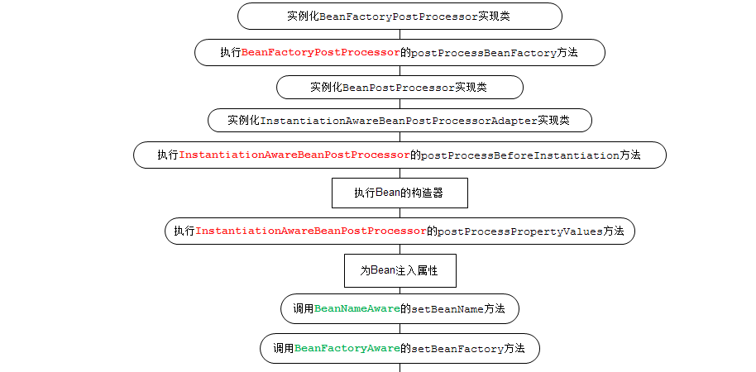
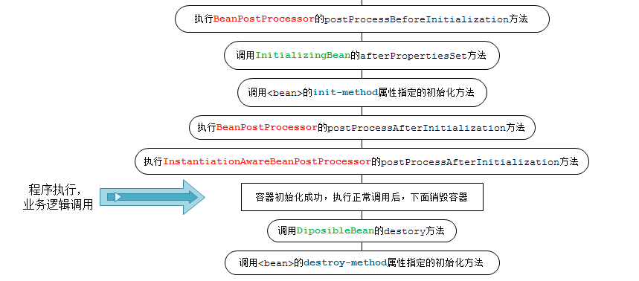

 | 若容器注册了以上各种接口，程序那么将会按照以上的流程进行。下面将仔细讲解各接口作用。

 | 二、各种接口方法分类
 | Bean的完整生命周期经历了各种方法调用，这些方法可以划分为以下几类：
 | 1、Bean自身的方法 ： 这个包括了Bean本身调用的方法和通过配置文件中<bean>的init-method和destroy-method指定的方法
 | 2、Bean级生命周期接口方法 ： 这个包括了BeanNameAware、BeanFactoryAware、InitializingBean和DiposableBean这些接口的方法
 | 3、容器级生命周期接口方法 ： 这个包括了InstantiationAwareBeanPostProcessor 和 BeanPostProcessor 这两个接口实现，一般称它们的实现类为“后处理器”。
 | 4、工厂后处理器接口方法 ： 这个包括了AspectJWeavingEnabler, ConfigurationClassPostProcessor, CustomAutowireConfigurer等等非常有用的工厂后处理器
 | 接口的方法。工厂后处理器也是容器级的。在应用上下文装配配置文件之后立即调用。
...
Spring Bean的生命周期及其应用
 | 一、什么是Bean？
 | In Spring, the objects that form the backbone of your application and that are managed by the Spring IoC container are called beans. A bean is an object that is instantiated, assembled, and otherwise managed by a Spring IoC container.
 | Bean是一个由Spring IoC容器实例化、组装和管理的对象，bean就是一个实例。

 | 二、Bean 的完整生命周期
 | Bean从创建-参与计算流程-销毁，spring通过IOC控制翻转进行操作，所以bean的整个生命周期都会暴露操作实例的方法，通过这些方法，可以更加灵活的操控每个实例对象。
 | 下面展示了一个Bean的构造过程
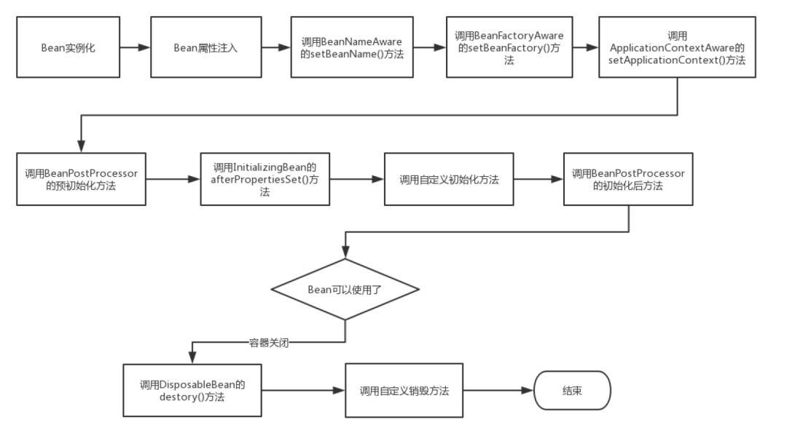

 | Bean 的生命周期

 | 1. Spring启动，查找并加载需要被Spring管理的bean，进行Bean的实例化，配置文件中<bean>表示一个bean，也可以使用各种注解；
 | 2. 然后对Bean在文件或注解中设置的属性等进行注入；
 | 3. 如果Bean实现了BeanNameAware接口，Spring将Bean的Id传递给setBeanName()方法，此处可以重新修改beanName；
 | 4. 如果Bean实现了BeanFactoryAware接口，Spring将调用setBeanFactory()方法，将BeanFactory容器实例传入；
 | 5. 如果Bean实现了ApplicationContextAware接口，Spring将调用Bean的setApplicationContext()方法，将bean所在应用上下文引用传入进来。
 | 6. 如果Bean实现了BeanPostProcessor接口，Spring就将调用他们的postProcessBeforeInitialization()方法。
 | 7. 如果Bean 实现了InitializingBean接口，Spring将调用他们的afterPropertiesSet()方法。类似的，如果bean使用init-method声明了初始化方法，该方法也会被调用
 | 8. 如果Bean 实现了BeanPostProcessor接口，Spring就将调用他们的postProcessAfterInitialization()方法。
...

MVC
...
MVC 框架
 | MVC 框架教程
 | Spring web MVC 框架提供了模型-视图-控制的体系结构和可以用来开发灵活、松散耦合的 web 应用程序的组件。MVC 模式导致了应用程序的不同方面(输入逻辑、业务逻辑和 UI 逻辑)的分离，同时提供了在这些元素之间的松散耦合。
 | 模型封装了应用程序数据，并且通常它们由 POJO 组成。
 | 视图主要用于呈现模型数据，并且通常它生成客户端的浏览器可以解释的 HTML 输出。
 | 控制器主要用于处理用户请求，并且构建合适的模型并将其传递到视图呈现。
 | DispatcherServlet
 | Spring Web 模型-视图-控制（MVC）框架是围绕 DispatcherServlet 设计的，DispatcherServlet 用来处理所有的 HTTP 请求和响应。Spring Web MVC DispatcherServlet 的请求处理的工作流程如下图所示：

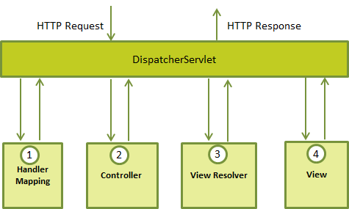

 | 下面是对应于 DispatcherServlet 传入 HTTP 请求的事件序列：
 | 收到一个 HTTP 请求后，DispatcherServlet 根据 HandlerMapping 来选择并且调用适当的控制器。
 | 控制器接受请求，并基于使用的 GET 或 POST 方法来调用适当的 service 方法。Service 方法将设置基于定义的业务逻辑的模型数据，并返回视图名称到 DispatcherServlet 中。
 | DispatcherServlet 会从 ViewResolver 获取帮助，为请求检取定义视图。
 | 一旦确定视图，DispatcherServlet 将把模型数据传递给视图，最后呈现在浏览器中。
 | 上面所提到的所有组件，即 HandlerMapping、Controller 和 ViewResolver 是 WebApplicationContext 的一部分，而 WebApplicationContext 是带有一些对 web 应用程序必要的额外特性的 ApplicationContext 的扩展。
 | 需求的配置
 | 你需要映射你想让 DispatcherServlet 处理的请求，通过使用在 web.xml 文件中的一个 URL 映射。下面是一个显示声明和映射 HelloWeb DispatcherServlet 的示例：
 | <web-app id="WebApp_ID" version="2.4"
 | xmlns="http://java.sun.com/xml/ns/j2ee"
...

AOP
Spring AOP——Spring 中面向切面编程
 | 一、AOP——另一种编程思想
 | 1.1 什么是 AOP
 | AOP （Aspect Orient Programming）,直译过来就是 面向切面编程。AOP 是一种编程思想，是面向对象编程（OOP）的一种补充。
 | 面向对象编程将程序抽象成各个层次的对象，而面向切面编程是将程序抽象成各个切面。
 | 从《Spring实战（第4版）》图书中扒了一张图：
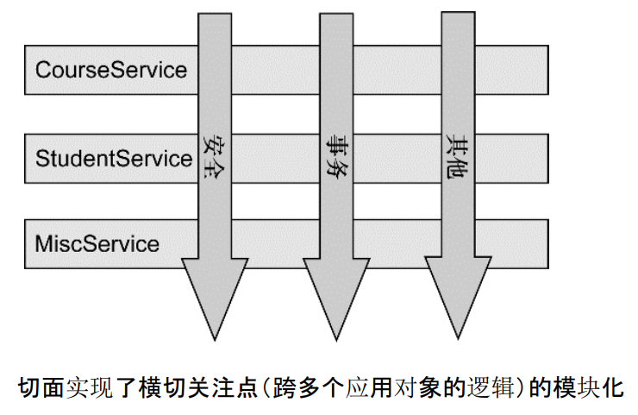

 | 从该图可以很形象地看出，所谓切面，相当于应用对象间的横切点，我们可以将其单独抽象为单独的模块。
 | 1.2 为什么需要 AOP
 | 想象下面的场景，开发中在多个模块间有某段重复的代码，我们通常是怎么处理的？显然，没有人会靠“复制粘贴”吧。在传统的面向过程编程中，我们也会将这段代码，
 | 抽象成一个方法，然后在需要的地方分别调用这个方法，这样当这段代码需要修改时，我们只需要改变这个方法就可以了。然而需求总是变化的，有一天，新增了一个需求，
 | 需要再多出做修改，我们需要再抽象出一个方法，然后再在需要的地方分别调用这个方法，又或者我们不需要这个方法了，我们还是得删除掉每一处调用该方法的地方。
 | 实际上涉及到多个地方具有相同的修改的问题我们都可以通过 AOP 来解决。
 | 1.3 AOP 实现分类
 | AOP 要达到的效果是，保证开发者不修改源代码的前提下，去为系统中的业务组件添加某种通用功能。AOP 的本质是由 AOP 框架修改业务组件的多个方法的源代码，
 | 看到这其实应该明白了，AOP 其实就是前面一篇文章讲的代理模式的典型应用。按照 AOP 框架修改源代码的时机，可以将其分为两类：
 | 静态 AOP 实现， AOP 框架在编译阶段对程序源代码进行修改，生成了静态的 AOP 代理类（生成的 *.class 文件已经被改掉了，需要使用特定的编译器），比如 AspectJ。
 | 动态 AOP 实现， AOP 框架在运行阶段对动态生成代理对象（在内存中以 JDK 动态代理，或 CGlib 动态地生成 AOP 代理类），如 SpringAOP。
 | 下面给出常用 AOP 实现比较
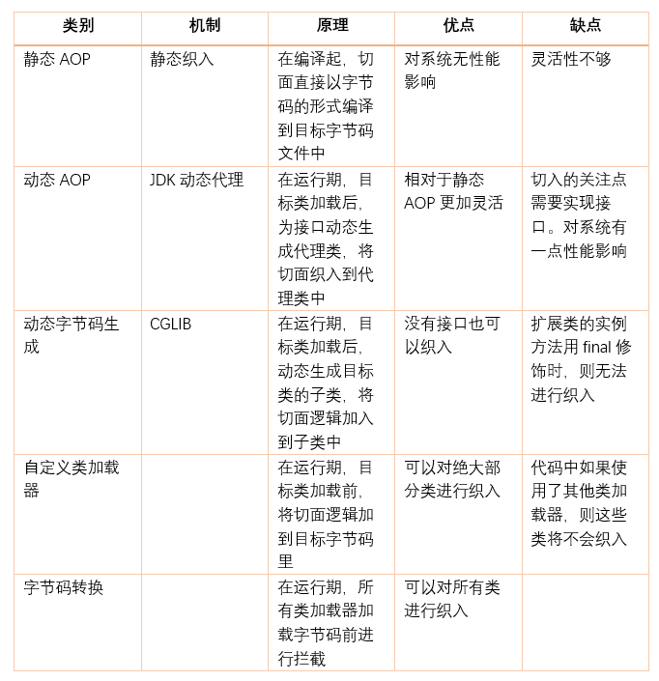
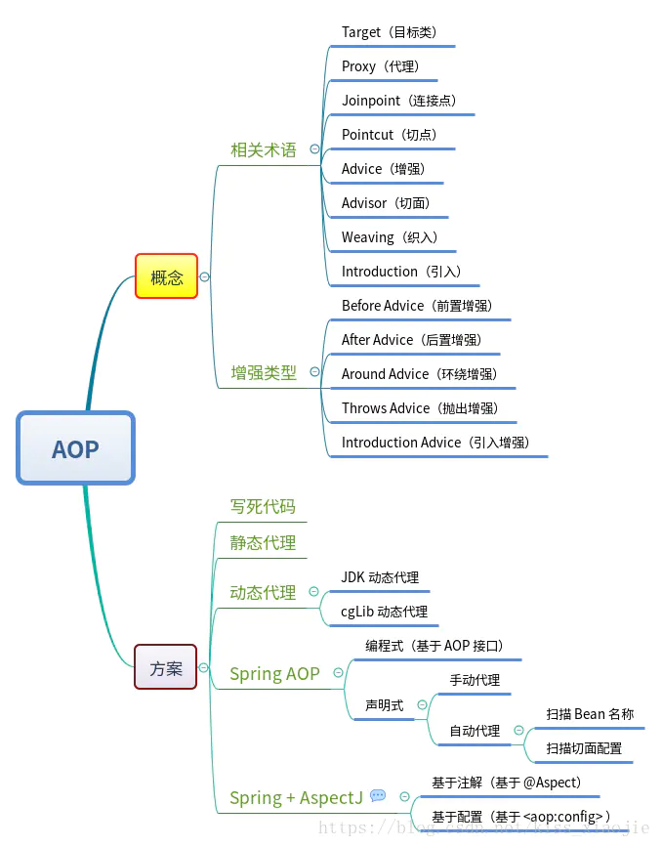

 | 如不清楚动态代理的，可参考我前面的一篇文章，有讲解静态代理、JDK动态代理和 CGlib 动态代理。
 | 静态代理和动态代理 https://www.cnblogs.com/joy99/p/10865391.html
 | 二、AOP 术语
 | AOP 领域中的特性术语：
 | 通知（Advice）: AOP 框架中的增强处理。通知描述了切面何时执行以及如何执行增强处理。
 | 连接点（join point）: 连接点表示应用执行过程中能够插入切面的一个点，这个点可以是方法的调用、异常的抛出。在 Spring AOP 中，连接点总是方法的调用。
 | 切点（PointCut）: 可以插入增强处理的连接点。
 | 切面（Aspect）: 切面是通知和切点的结合。
 | 引入（Introduction）：引入允许我们向现有的类添加新的方法或者属性。
 | 织入（Weaving）: 将增强处理添加到目标对象中，并创建一个被增强的对象，这个过程就是织入。
...
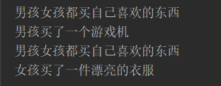
...
 | @Configuration
 | @EnableAspectJAutoProxy(proxyTargetClass = true)
 | public class AppConfig {
 | }
 | 我们在配置文件类增加了@EnableAspectJAutoProxy注解，启用了 AOP 功能，参数proxyTargetClass的值设为了 true 。默认值是 false，两者的区别下文再解释。
 | OK，下面只需测试代码,运行结果如下：

 | 我们看到，结果与我们需求一致，我们并没有修改 Boy 和 Girl 类的 Buy 方法，也没有修改测试类的代码，几乎是完全无侵入式地实现了需求。这就是 AOP 的“神奇”之处。
 | 四、通过注解配置 Spring AOP
 | 4.1 通过注解声明切点指示器
 | Spring AOP 所支持的 AspectJ 切点指示器
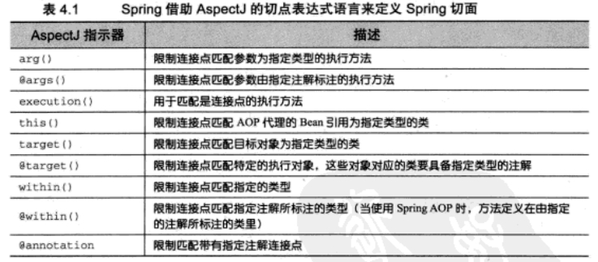

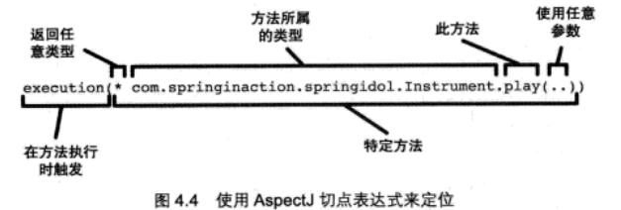

 | 在spring中尝试使用AspectJ其他指示器时，将会抛出IllegalArgumentException异常。
 | 当我们查看上面展示的这些spring支持的指示器时，注意只有execution指示器是唯一的执行匹配，而其他的指示器都是用于限制匹配的。
 | 这说明execution指示器是我们在编写切点定义时最主要使用的指示器，在此基础上，我们使用其他指示器来限制所匹配的切点。
 | 下图的切点表达式表示当Instrument的play方法执行时会触发通知。

 | 我们使用execution指示器选择Instrument的play方法，方法表达式以 * 号开始，标识我们不关心方法的返回值类型。
 | 然后我们指定了全限定类名和方法名。对于方法参数列表，我们使用 .. 标识切点选择任意的play方法，无论该方法的入参是什么。
 | 多个匹配之间我们可以使用链接符 &&、||、！来表示 “且”、“或”、“非”的关系。但是在使用 XML 文件配置时，这些符号有特殊的含义，所以我们使用 “and”、“or”、“not”来表示。
 | 举例：
 | 限定该切点仅匹配的包是 com.sharpcj.aopdemo.test1,可以使用
...
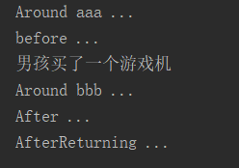
...
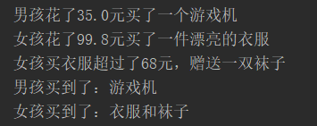
...
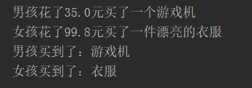
...
Spring之AOP（一）
 | 一、AOP的基础

 | 1.1、AOP是什么？？？
 | 考虑这样一个问题：需要对系统中的某些业务做日志记录，比如支付系统中的支付业务需要记录支付相关日志，对于支付系统可能相当复杂，
 | 比如可能有自己的支付系统，也可能引入第三方支付平台，面对这样的支付系统该如何解决呢？
 | 传统解决方案：
 | 1）日志部分提前公共类LogUtils，定义“longPayBegin”方法用于记录支付开始日志，“logPayEnd”用于记录支付结果：
 | 2）支付部分，定义IPayService接口并定义支付方法“pay”，并定义了两个实现：“PointPayService”表示积分支付，“RMBPayService”表示人民币支付；并且在每个支付实现中支付逻辑和记录日志：
 | 3）支付实现很明显有重复代码，这个重复很明显可以使用模板设计模式消除重复：
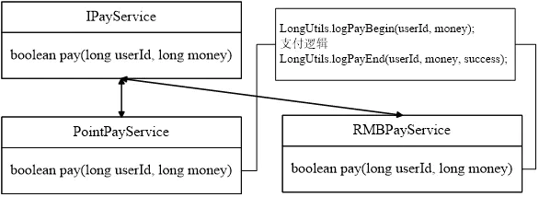
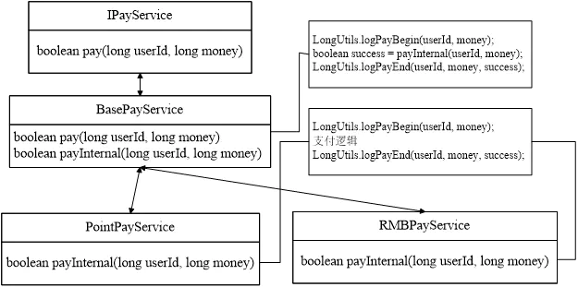

 | 4）到此我们设计了一个可以复用的接口；但大家觉得这样记录日志会很好吗，有没有更好的解决方案？
 | 如果对积分支付方式添加统计功能，比如在支付时记录下用户总积分数、当前消费的积分数，那我们该如何做呢？直接修改源代码添加日志记录，这完全违背了面向对象最重要的原则之一：开闭原则（对扩展开放，对修改关闭）
 | 更好的解决方案：在我们的支付组件中由于使用了日志组件，即日志模块横切于支付组件，在传统程序设计中很难将日志组件分离出来，即不耦合我们的支付组件；
 | 因此面向方面编程AOP就诞生了，它能分离我们的组件，使组件完全不耦合:
 | 1）采用面向方面编程后，我们的支付组件看起来如下所示，代码中不再有日志组件的任何东西；
 | 2）所以日志相关的提取到一个切面中，AOP实现者会在合适的时候将日志功能织入到我们的支付组件中去，从而完全解耦支付组件和日志组件。
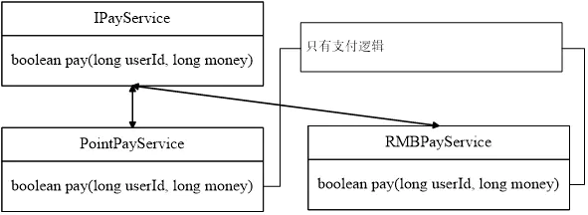

 | 看到这大家可能不是很理解，没关系，先往下看。
 | 面向方面编程(AOP)：也可称为面向切面编程，是一种编程范式，提供从另一个角度来考虑程序结构从而完善面向对象编程(OOP)。
 | 在进行OOP开发时，都是基于对组件（比如类）进行开发，然后对组件进行组合，OOP最大问题就是无法解耦组件进行开发，比如我们上边举例，而AOP就是为了克服这个问题而出现的，它来进行这种耦合的分离。
 | AOP为开发者提供一种进行横切关注点（比如日志关注点横切了支付关注点）分离并织入的机制，把横切关注点分离，然后通过某种技术织入到系统中，从而无耦合的完成了我们的功能。

 | 1.2、 能干什么？？？？

 | AOP主要用于横切关注点分离和织入，因此需要理解横切关注点和织入：

 | 关注点：可以认为是所关注的任何东西，比如上边的支付组件；
 | 关注点分离：将问题细化从而单独部分，即可以理解为不可再分割的组件，如上边的日志组件和支付组件；
 | 横切关注点：一个组件无法完成需要的功能，需要其他组件协作完成，如日志组件横切于支付组件；
 | 织入：横切关注点分离后，需要通过某种技术将横切关注点融合到系统中从而完成需要的功能，因此需要织入，织入可能在编译期、加载期、运行期等进行。
 | 横切关注点可能包含很多，比如非业务的：日志、事务处理、缓存、性能统计、权限控制等等这些非业务的基础功能；还可能是业务的：如某个业务组件横切于多个模块。如图
 | 传统支付形式，流水方式：
 | 面向切面方式，先将横切关注点分离，再将横切关注点织入到支付系统中：

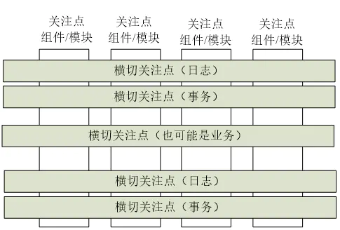

 | AOP能干什么：
 | 用于横切关注点的分离和织入横切关注点到系统；比如上边提到的日志等等；
 | 完善OOP；
 | 降低组件和模块之间的耦合性；
 | 使系统容易扩展；
 | 而且由于关注点分离从而可以获得组件的更好复用。

 | 1.3、AOP的基本概念
...
 | 连接点（Jointpoint）：表示需要在程序中插入横切关注点的扩展点，连接点可能是类初始化、方法执行、方法调用、字段调用或处理异常等等，Spring只支持方法执行连接点，在AOP中表示为“在哪里干”；
 | 切入点（Pointcut）：选择一组相关连接点的模式，即可以认为连接点的集合，Spring支持perl5正则表达式和AspectJ切入点模式，Spring默认使用AspectJ语法，在AOP中表示为“在哪里干的集合”；
 | 通知（Advice）：在连接点上执行的行为，通知提供了在AOP中需要在切入点所选择的连接点处进行扩展现有行为的手段；包括前置通知（before advice）、后置通知(after advice)、环绕通知（around advice），在Spring中通过代理模式实现AOP，并通过拦截器模式以环绕连接点的拦截器链织入通知；在AOP中表示为“干什么”；
 | 方面/切面（Aspect）：横切关注点的模块化，比如上边提到的日志组件。可以认➢为是通知、引入和切入点的组合；在Spring中可以使用Schema和@AspectJ方式进行组织实现；在AOP中表示为“在哪干和干什么集合”；
 | 引入（inter-type declaration）：也称为内部类型声明，为已有的类添加额外新的字段或方法，Spring允许引入新的接口（必须对应一个实现）到所有被代理对象（目标对象）, 在AOP中表示为“干什么（引入什么）”；
 | 目标对象（Target Object）：需要被织入横切关注点的对象，即该对象是切入点选择的对象，需要被通知的对象，从而也可称为“被通知对象”；由于Spring AOP 通过代理模式实现，从而这个对象永远是被代理对象，在AOP中表示为“对谁干”；
 | AOP代理（AOP Proxy）：AOP框架使用代理模式创建的对象，从而实现在连接点处插入通知（即应用切面），就是通过代理来对目标对象应用切面。在Spring中，AOP代理可以用JDK动态代理或CGLIB代理实现，而通过拦截器模型应用切面。
 | 织入（Weaving）：织入是一个过程，是将切面应用到目标对象从而创建出AOP代理对象的过程，织入可以在编译期、类装载期、运行期进行。
 | 在AOP中，通过切入点选择目标对象的连接点，然后在目标对象的相应连接点处织入通知，而切入点和通知就是切面（横切关注点），而在目标对象连接点处应用切面的实现方式是通过AOP代理对象，如图
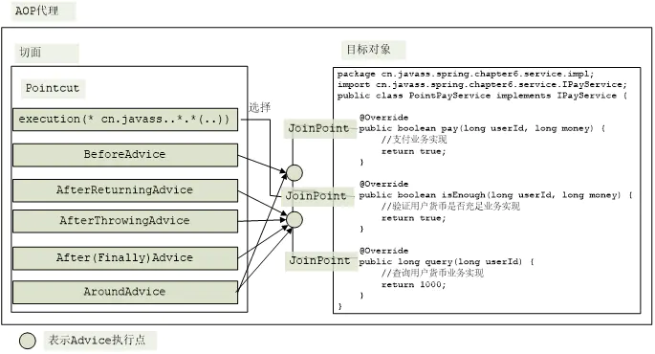
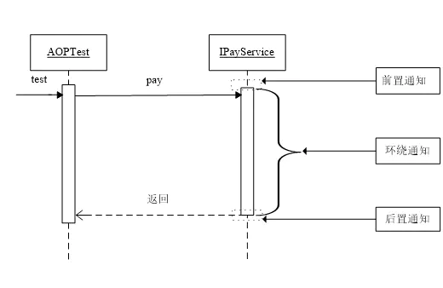

 | 接下来再让我们具体看看Spring有哪些通知类型：
 | 前置通知（Before Advice）:在切入点选择的连接点处的方法之前执行的通知，该通知不影响正常程序执行流程（除非该通知抛出异常，该异常将中断当前方法链的执行而返回）。
 | 后置通知（After Advice）: 在切入点选择的连接点处的方法之后执行的通知，包括如下类型的后置通知：
 | 后置返回通知（After returning Advice）:在切入点选择的连接点处的方法正常执行完毕时执行的通知，必须是连接点处的方法没抛出任何异常正常返回时才调用后置通知。
 | 后置异常通知（After throwing Advice）: 在切入点选择的连接点处的方法抛出异常返回时执行的通知，必须是连接点处的方法抛出任何异常返回时才调用异常通知。
 | 后置最终通知（After finally Advice）: 在切入点选择的连接点处的方法返回时执行的通知，不管抛没抛出异常都执行，类似于Java中的finally块。
 | 环绕通知（Around Advices）：环绕着在切入点选择的连接点处的方法所执行的通知，环绕通知可以在方法调用之前和之后自定义任何行为，并且可以决定是否执行连接点处的方法、替换返回值、抛出异常等等。
 | 各种通知类型在UML序列图中的位置如图
...

总结
...
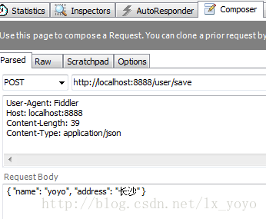
...
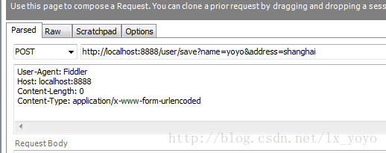
...
 | requestBody传入Json数据，这里Content-Type: application/x-www-form-urlencoded
 | user.setName(name);
 | user.setAddress(address);
 | userService.saveUser(user);
 | return "保存成功";
 | }

解决SpringSecurity阻止ajax的POST和PUT请求，导致403Forbidden的问题
 | 前言：
 | 最近在整合springboot+springsecurity，在PUT请求的时候出现了403的问题，这里记录一下解决的过程
 | 到Spring的官网去查查SpringSecurity的参考手册看看为什么会有403的问题
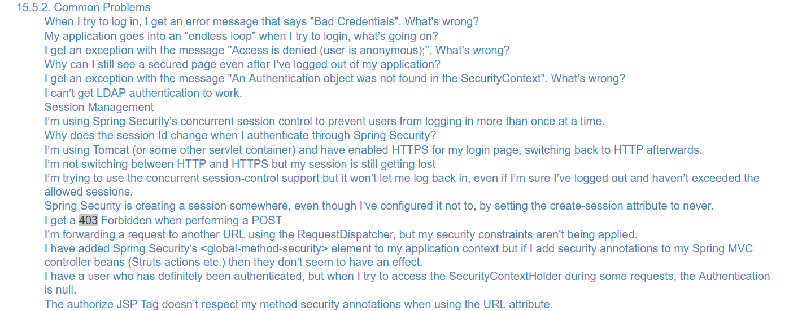

 | 官网是这样解释问题的

 | SpringSecurity默认是禁止接收POST请求的，而GET是默认可以的，官网给出两个解决方案：１是发送请求时带上CSRF的token，2是不推荐的做法（把SpringSecurity的CSRF功能关掉）
 | 在这里，采用第一种解决方法
 | 在参考手册中找到在ajax中包含CSRF的token的方法，如下
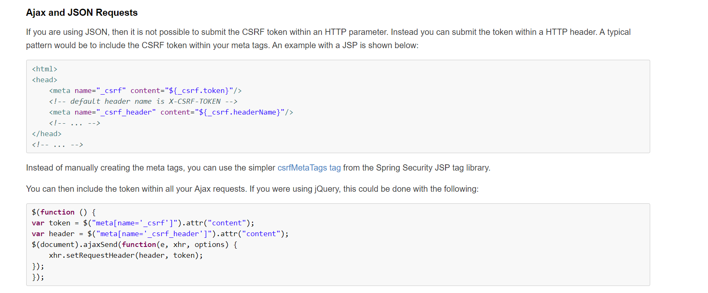

 | 大致就是给页面加上两个meta标签，然后在页面加载的时候完成设置，让ajax请求都带上CSRF的token。
 | 小问题
 | 当然，官网给的页面是JSP的页面，而我用的是thymeleaf引擎，所以它的meta标签直接拿来用会出问题，要做一点小小的修改，如下
 | 这里参考了一个博客

 | 至此，问题解决。
...
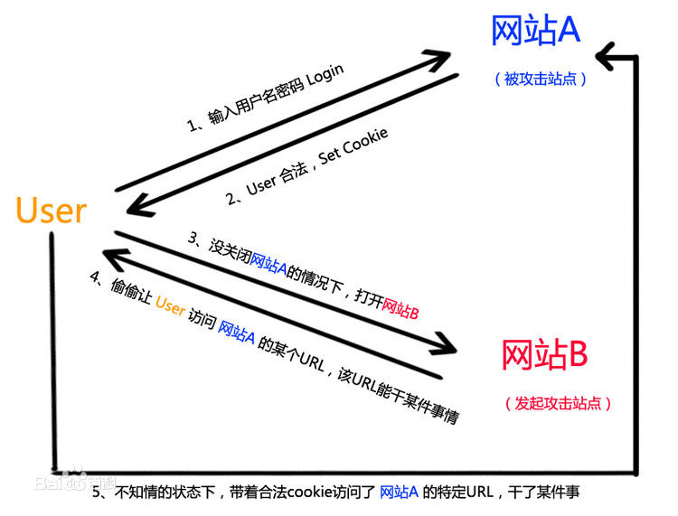
...

MQ
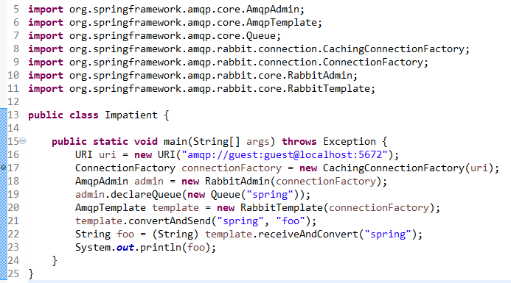
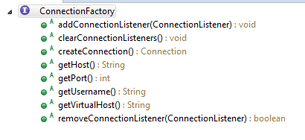
Spring AMQP 源码分析
 | 目标
 | 了解 Spring AMQP 核心代码
 | 前置知识
 | RabbitMQ 入门
 | 测试代码
 | 如右图
 | 分析

 | 一、ConnectionFactory分析
 | org.springframework.amqp.rabbit.connection.ConnectionFactory 是 Spring AMQP 定义的连接工厂接口，负责创建连接。注意 RabbitMQ client 也有一个同名的连接工厂，这儿用的是 Spring AMQP 定义的。
 | org.springframework.amqp.rabbit.connection.CachingConnectionFactory 是 ConnectionFactory 的一个实现类。它的属性 com.rabbitmq.client.ConnectionFactory rabbitConnectionFactory 引用了
 | 一个真正的 RabbitMQ 连接工厂，一般会在构造函数中被创建出来。后面所有的实际连接都是通过这个 rabbitConnectionFactory 创建的，CachingConnectionFactory 只是管理这些连接。
 | 不同于官网示例代码，第16行定义了 URI，表明通过 guest 用户访问 localhost:5672 的 RabbitMQ 服务。原因是我在本机运行时通过 Spring AMQP 自动解析出来的 host 是机器名而不是 localhost，
 | 导致 guest 用户没有权限连接，会抛出异常，因此我需要主动将 host 的值设置为 localhost。除了示例代码中用到的通过 URI 指定的方法外，还有以下几种方法：
 | 1. 通过可以指定 hostname 的构造函数。适用面窄，不能设置用户名等其它连接工厂属性
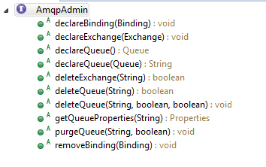
 | ConnectionFactory connectionFactory = new CachingConnectionFactory("localhost");
 | 2. 自己创建 com.rabbitmq.client.ConnectionFactory
...
 | AmqpTemplate分析
 | org.springframework.amqp.core.AmqpTemplate 接口定义了 AMQP 基础操作，主要为同步的消息收发方法。
 | org.springframework.amqp.rabbit.core.RabbitTemplate 实现了 AmqpTemplate 接口。类似于 RabbitAdmin，RabbitTemplate 也需要引用外部的 ConnectionFactory 用于创建连接。
 | 顾名思义，RabbitTemplate 就是 RabbitMQ 收发消息的模板方法，类似于 JdbcTemplate 的设计。所以，RabbitTemplate 要实现创建连接、获取信道、收发消息（等实际操作）、消息格式转换、关闭信道与连接等模板代码。
 | 例如，对于 convertAndSend(String routingKey, Object message)方法，首先通过 convertMessageIfNecessary 方法将 Object message 转化为 org.springframework.amqp.core.Message 实例。
 | Message 类是 Spring AMQP 对消息的封装。convertMessageIfNecessary 方法通过获取在 RabbitTemplate 构造函数中创建的 org.springframework.amqp.support.converter.SimpleMessageConverter，
 | 调用其 toMessage 方法完成 Message 实例的创建（即消息转化）。
 | 接下来，借助 execute(ChannelCallback action, ConnectionFactory connectionFactory) 方法，在 ChannelCallback 接口的匿名实现类的 doInRabbit(Channel) 方法中实现发送消息功能，代码截图如下：

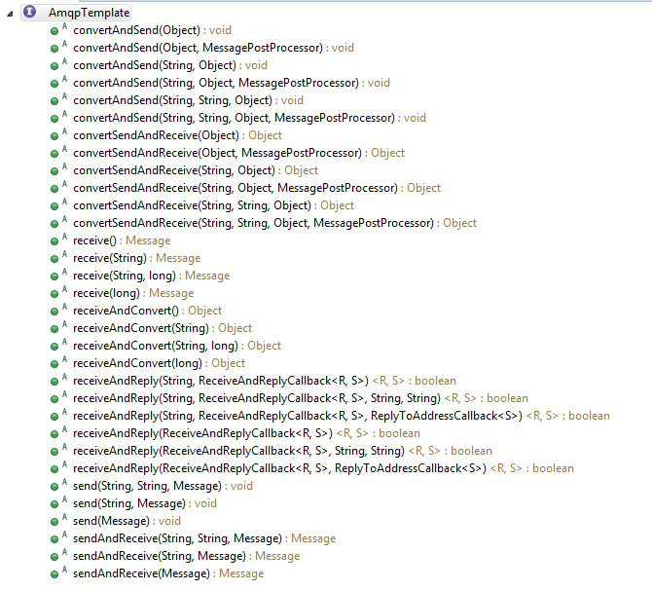

 |  | 调用栈信息：

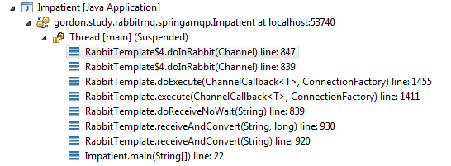
 | execute(ChannelCallback action, ConnectionFactory connection) 方法与 ChannelCallback 接口合作，成功地将消息发送（等实际操作）与获取连接和信道这两部分代码隔离开。execute 方法中通过传入的 ConnectionFactory 获取连接和信道，
 | ChannelCallback 接口的 doInRabbit(Channel channel) 方法作为回调函数，通过 channel 参数接受 execute 方法中获取的信道，完成消息发送的具体业务。代码实现很简单，在 execute 方法获取到信道 channel 后，
 | 调用 action.doInRabbit(channel); 即可。

 | doSend 方法实现消息发送这个具体操作。本质是通过调用 RabbitMQ Java client 提供的 channel.basicPublish 方法发送消息。
 | 业务操作完成后，execute 方法会回收连接和信道资源，整个消息发送模板功能完成。
 | receiveAndConvert 方法实现思路与 convertAndSend 基本一致，调用栈如下：

 | 二、CachingConnectionFactory分析
 | 流程分析
 | 在 RabbitTemplate 的 execute(ChannelCallback action, ConnectionFactory connectionFactory) 方法中需要创建与销毁连接和信道。execute 方法调用 doExecute 方法完成相关逻辑，代码如下：
 | 核心逻辑很简单，第1430行通过 CachingConnectionFactory 的 createConnection 方法创建 org.springframework.amqp.rabbit.connection.Connection，第1435行通过 Connection 的 createChannel 方法创建
 | com.rabbitmq.client.Channel，第1455行将创建的 channel 回传给回调函数，执行业务操作。最后在 finally 块中释放信道和连接（不在截图中）。
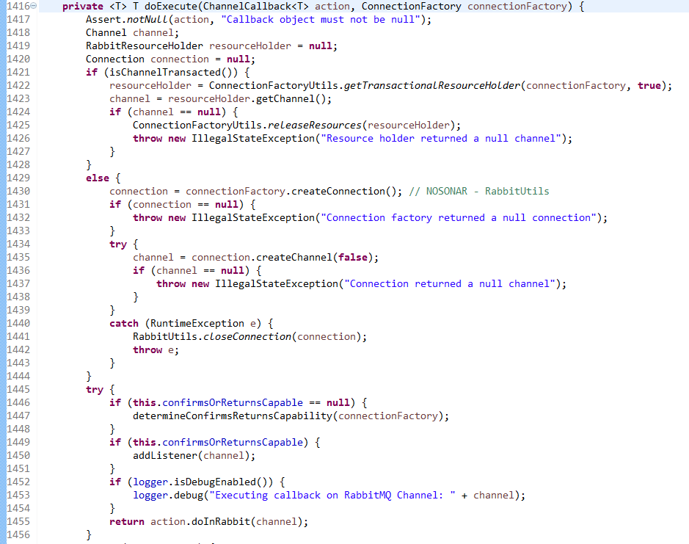

 | 创建连接
 | 在看代码前先了解一下 CachingConnectionFactory 的功能。默认情况下（缓存模式是 CacheMode.CHANNEL），CachingConnectionFactory 的 createConnection 方法总是返回同一个连接。通过连接获取的信道也是会被缓存的，
 | 但是缓存的细节与文档描述不一致，以实际代码为准。
 | CachingConnectionFactory 有一个属性 ChannelCachingConnectionProxy connection，在缓存模式为 CacheMode.CHANNEL 时，用于缓存唯一的连接。ChannelCachingConnectionProxy 包含两个属性
 | org.springframework.amqp.rabbit.connection.Connection target 和 AtomicBoolean closeNotified，target 代表真实的连接。ChannelCachingConnectionProxy 是 org.springframework.amqp.rabbit.connection.Connection 的代理类，
 | 根据代理模式的定义，它也实现了 Connection 接口。
...
 | ## 创建信道
 | 创建信道是通过 ChannelCachingConnectionProxy 类的 createChannel 方法。首先判断 channelCheckoutTimeout 参数值是否大于0，只有大于0的情况下才会通过 Semaphore 限制当前连接下可用的信道数量（不超过 Semaphore 的 permits 值，
 | 也就是 channelCacheSize 值），由于 channelCheckoutTimeout 默认值为0，所以默认情况下不会限制一个连接下可以有多少个信道。
 | 整个信道的复用是通过 LinkedList<ChannelProxy> channelList; 实现的。CachingConnectionFactory 中有4个相关属性分别用来缓存 CacheMode.CHANNEL 与 CacheMode.CONNECTION 两种缓存模式下支持事务与不支持事务的信道，
 | 对于本例，用的是 LinkedList<ChannelProxy> cachedChannelsNonTransactional。Spring AMQP 的缓存实现很普通：使用 channelList 作为缓存队列，所有对该队列的操作都通过 channelList 自身作为对象锁进行同步。
 | 首先尝试从 channelList 中获取可用的缓存信道。在同步块中，先判断 channelList 是否为空，若不为空，则返回队列头部缓存的 ChannelProxy（要从队列中移除）。如果没有可用的缓存信道，
 | 则通过 getCachedChannelProxy 方法创建新的 ChannelProxy。创建 ChannelProxy 大致步骤如下：
 | 1. 先通过 com.rabbitmq.client.Connection delegate 创建出 com.rabbitmq.client.Channel （com.rabbitmq.client.impl.ChannelN）实例。（Line 492）
 | 2. 向所有 ChannelListener 发布 onCreate 事件。（Line 496）
 | 3. 创建动态代理。（Line 504）

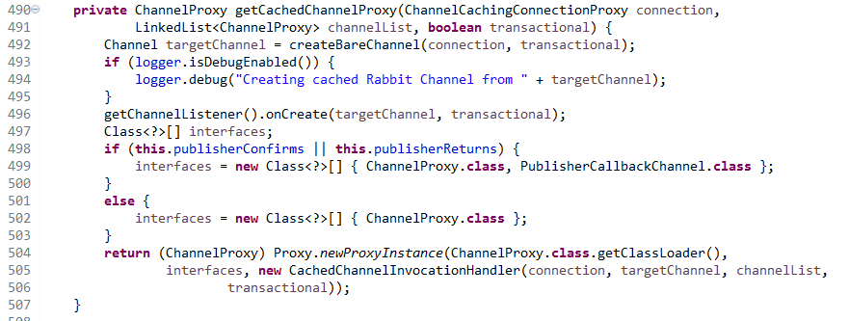
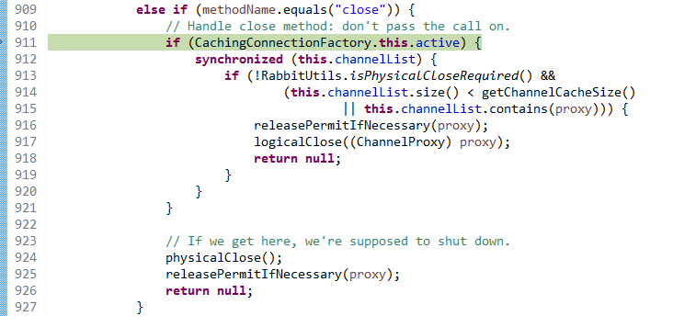

 | 本文不深入解释动态代理，简单来说，我们通过 Proxy.newProxyInstance 方法凭空创建了一个实例，这个实例实现了 ChannelProxy 接口，所有对该实例的方法调用都会转交给CachedChannelInvocationHandler 的 invoke 方法处理。
 | 动态代理可以有效减少普通代理模式的代码量（大量的委托实现不再需要），接口定义发生变化时 InvocationHandler 也可能无需变更。

 | ## ChannelProxy
 | ChannelProxy 第一次被调用是在业务逻辑中：
 | DeclareOk declareOk = channel.queueDeclare(queue.getName(), queue.isDurable(), queue.isExclusive(), queue.isAutoDelete(), queue.getArguments());
 | 记住这儿的 channel 是 org.springframework.amqp.rabbit.connection.ChannelProxy 的动态代理实例。对 queueDeclare 方法的调用，实际上是通过反射调用真正的信道（ChannelN）实例的相同方法完成的：
 | Object result = method.invoke(this.target, args);
...
 | ## 关闭信道
 | 保证缓存的信道数量不超过 channelCacheSize 设定的值。（第915行代码目的是什么？）。如果最终需要缓存信道，则让 Semaphore 释放 permits（如果 channelCheckoutTimeout > 0），将 ChannelProxy 放到 channelList 队尾。
 | 如果不需要缓存，则物理关闭信道，并让 Semaphore 释放 permits（如果 channelCheckoutTimeout > 0）。

 | 整理一下，默认 channelCacheSize 为25，表示最多为同一个连接缓存25个信道。如果 channelCheckoutTimeout 值为0（默认值），实际上并不限制同一连接下能同时存在的信道数量；如果 channelCheckoutTimeout 值大于0，
 | 则通过 Semaphore 机制保证最多只有25个信道能够同时被使用，超出数量的信道创建请求会抛出 AmqpTimeoutException 异常。

 | ## 关闭连接
 | 实际的连接类是 ChannelCachingConnectionProxy，在默认的模式下，实际上关闭连接没有执行任何操作。

 | 三、MessageConverter分析
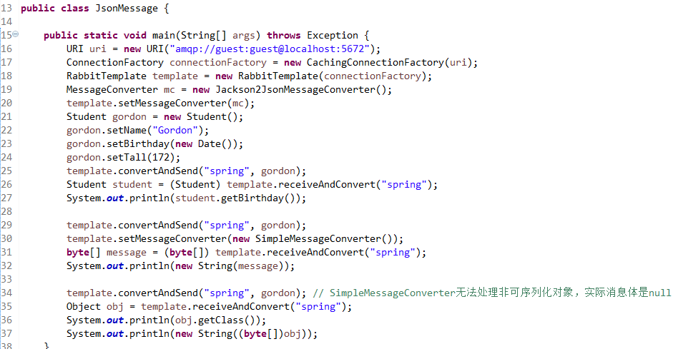

 | MessageConverter
 | org.springframework.amqp.support.converter.MessageConverter 接口负责消息转化，有两个方法：toMessage 方法将 Java 对象转化为 org.springframework.amqp.core.Message；fromMessage 方法将消息转化为 Java 对象。

 | Message 类是 Spring AMQP 对消息的封装，其 byte[] body 属性代表消息内容，MessageProperties messageProperties 属性代表消息属性。
 | RabbitTemplate 类持有 MessageConverter 的引用，用来帮助 RabbitTemplate 处理 Message 与 Java 对象之间的转化。

 | Jackson2JsonMessageConverter
 | org.springframework.amqp.support.converter.Jackson2JsonMessageConverter 通过 Jackson 2.x 版本进行 Java 对象（POJOs）与 JSON 格式内容之间的转化。

 | toMessage 方法实现逻辑：
...
 | SimpleMessageConverter 的 toMessage 方法根据传入 Java 对象的类型设置 contentType 并将对象转化为 byte[]，支持以下 Java 类型：
 | byte[]：contentType 设置为 application/octet-stream
 | String：contentType 设置为 text/plain
 | Serializable：contentType 设置为 application/x-java-serialized-object，body 为对象序列化得到的 byte[]
 | other：contentType 为 MessageProperties 默认值 application/octet-stream，body 为 null。RabbitMQ 可以发送 body 为 null 的消息

 | 而 fromMessage 方法也会根据消息的 contentType 决定如何解析消息体，确定方法最终返回的对象类型。如果 contentType 以 text 开头的，则将 body 转化为字符串；如果 contentType 为 application/x-java-serialized-object，
 | 则将 body 反序列化为对象；其它情况直接返回 byte[] 形式的 body。
 | 由于通过 Jackson2JsonMessageConverter 发布的消息的 contentType 为 application/json，所以通过 SimpleMessageConverter 获取到的消息的消息体是 byte[] 类型。

 | 四、MessageListener分析
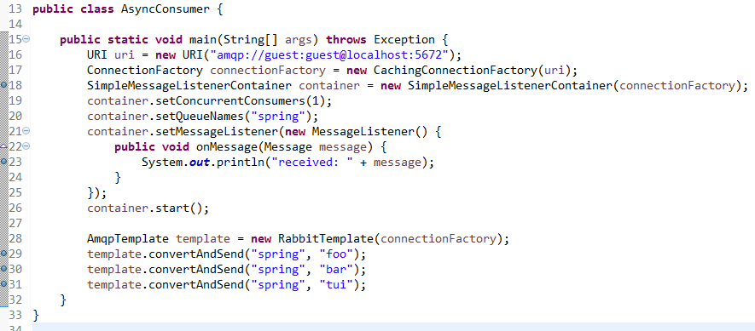

 | MessageListener
 | org.springframework.amqp.core.MessageListener 是 Spring AMQP 异步消息投递的监听器接口，它只有一个方法 onMessage，用于处理消息队列推送来的消息。
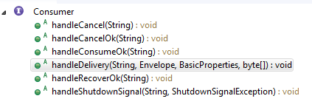

 | MessageListener 大概对应 amqp client 中的 Consumer 类。onMessage 方法大概对应 Consumer 类的 handleDelivery 方法。
 | 从这也可以看出，Spring AMQP 的 Message 类至少包含 consumer tag、envelope、basic properties 和 message body 等信息
 | MessageListenerContainer
 | org.springframework.amqp.rabbit.listener.MessageListenerContainer 可以看作 message linstener 的容器。但这个 Container 的语义并不是指它包含多个 message listener，实际上从方法注释和实现代码可以看出，
 | MessageListenerContainer 只包含一个 MessageListener 。那 Container 的语义是什么呢？
 | 一方面，Container 是指虽然只有一个 MessageListener 指定消息消费的逻辑，但是可以生成多个线程使用相同的 MessageListener 同时消费消息。代码第19行 setConcurrentConsumers 方法就是用来指定并发消费者的数量。
 | 可以把 MessageListenerContainer 看成下图中的 Subscriber group
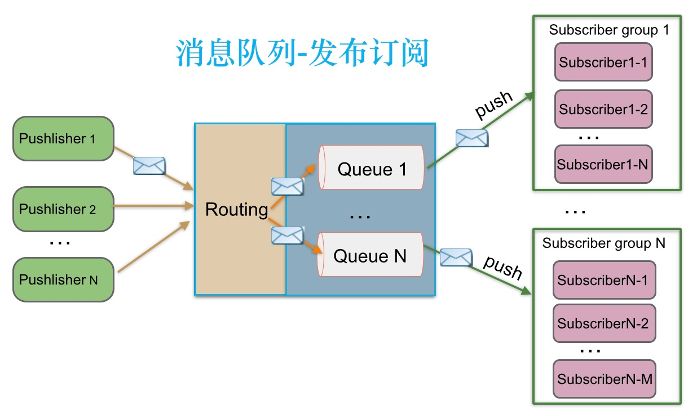

 | 另一方面，Container 代表生命周期管理的职责。MessageListener 仅仅实现消息消费逻辑，而整个消息消费何时开始、何时结束、如何设置、状态怎样等等问题全都是由 MessageListenerContainer（及其实现类）负责的。实际上，
 | MessageListenerContainer 继承自 SmartLifecycle 接口，该接口是 Spring 容器提供的与生命周期管理相关的接口，实现该接口的类一般情况下会由 Spring 容器负责启动与停止。由于本例没有启用 Spring 容器环境，
 | 所以代码第26行需要主动调用 start 方法，消息消费才会开始执行。
 | 内部实现思路
 | 我们知道，amqp client 中的 Consumer 接口实际上只定义了回调方法，我们在回调方法（主要是 handleDelivery 方法）中实现自己的业务逻辑（对消息的消费）。Consumer 接口的回调方法实际上是在一个独立线程中执行的，
 | 当我们调用 Channel 的 basicConsume方法时，amqp client 会创建线程处理消息、创建队列缓存从 broker 推送来的消息。然而这些内部实现并没有暴露出来，导致 Spring AMQP 必须自己重新编写一套类似的实现以获得最大的灵活度。
 | 按照前面的分析，我们可以想象 Spring AMQP 为了实现自己的 message listener，需要哪些组件：
 | MessageListenerContainer 的实现类，即 org.springframework.amqp.rabbit.listener.SimpleMessageListenerContainer。它作为整个异步消息投递的核心类存在。
 | 因为 MessageListenerContainer 实际上管理了一个消费者线程组，因此需要相关线程类与线程调度类。Spring AMQP 中该线程类为 org.springframework.amqp.rabbit.listener.SimpleMessageListenerContainer$AsyncMessageProcessingConsumer，
 | 调度类当然就是 SimpleMessageListenerContainer，其 start 方法会启动线程
...

打包



